ЛЕТО 2012 (девочки)
 |  | ВНИМАНИЕ: ОТЛИЧНОЕ ПРЕДЛОЖЕНИЕ И УНИКАЛЬНАЯ ВОЗМОЖНОСТЬ ПОЛУЧИТЬ КАЧЕСТВЕННУЮ КОЛЛЕКЦИОННУЮ ОДЕЖДУ ПО ФАНТАСТИЧЕСКИМ ЦЕНАМ!!!
 |  | ООО "Джиронимо" 127576, г. Москва, ул. Новгородская 1, офис А110
www.jollybambolly.com |  | ФОТО | Размеры | Количество размеров в размерном ряду | ЦЕНА до акции | ЦЕНА ПО АКЦИИ | ВАШ ЗАКАЗ | Наличие (Шт.) | ИТОГО, руб. | 0.00
 |  | Мини-коллекция AFRICAN FUSION/АФРИКАНСКАЯ ЖАРА (3-6 лет)

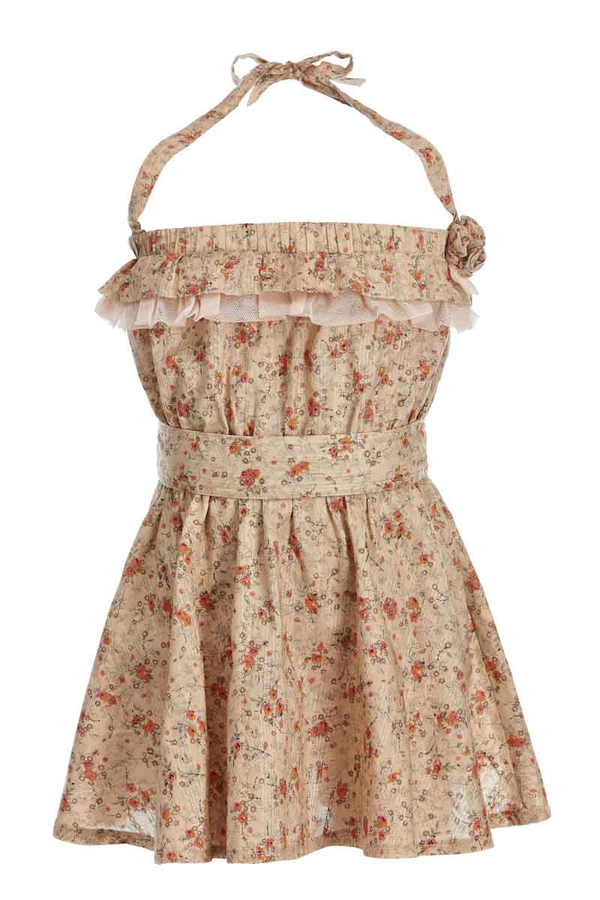
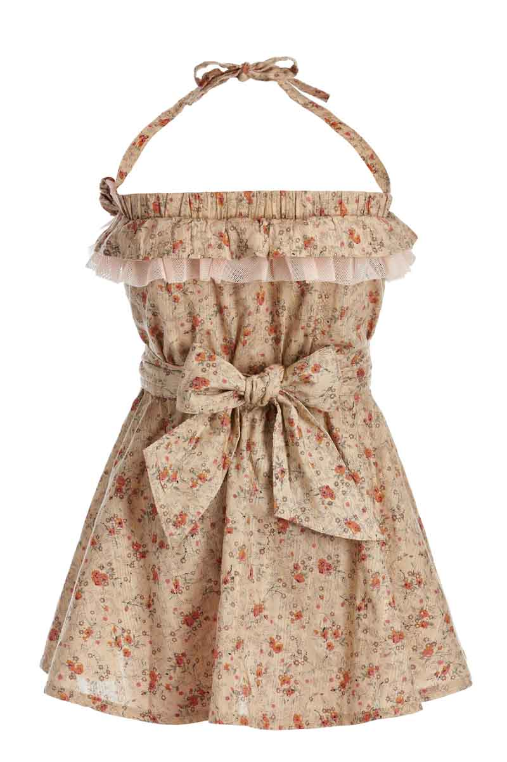
Сарафан на девочку |  |  | 98 | 4 | 400.00р. | 100р. |  | >40 | 0.00
Артикул: | JB 15G2213 |  | 104
бежевый |  |  | 110
Состав ткани |  |  | 116
100% хлопок

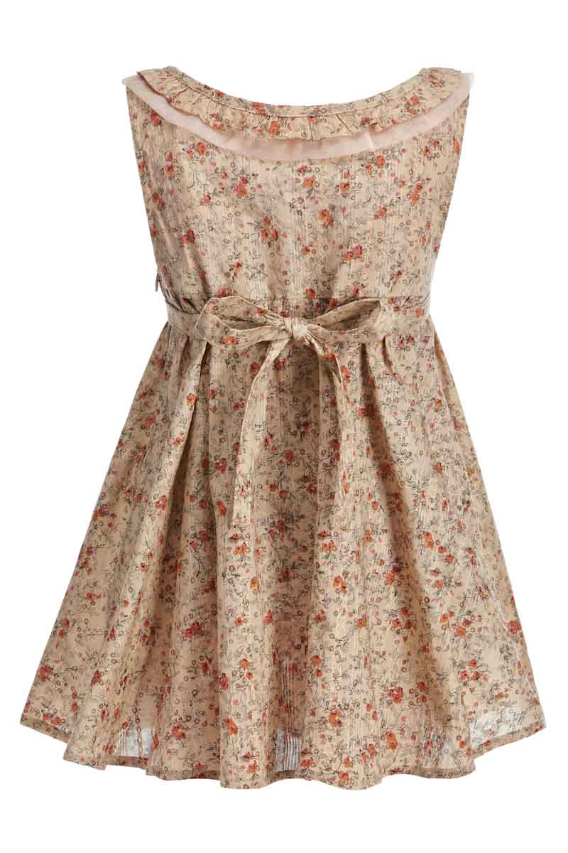
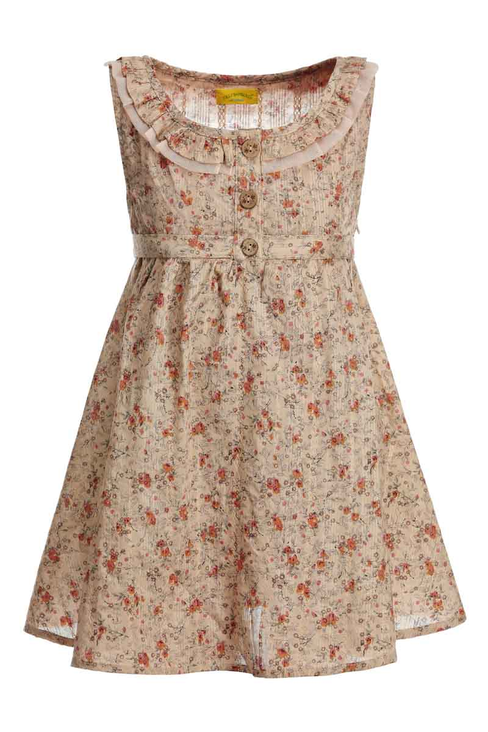
Сарафан на девочку |  |  | 98 | 4 | 420.00р. | 100р. |  | >40 | 0.00
Артикул: | JB 23G2211 |  | 104
бежевый |  |  | 110
Состав ткани |  |  | 116
100% хлопок
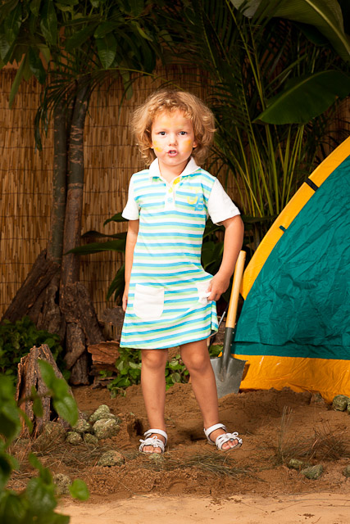

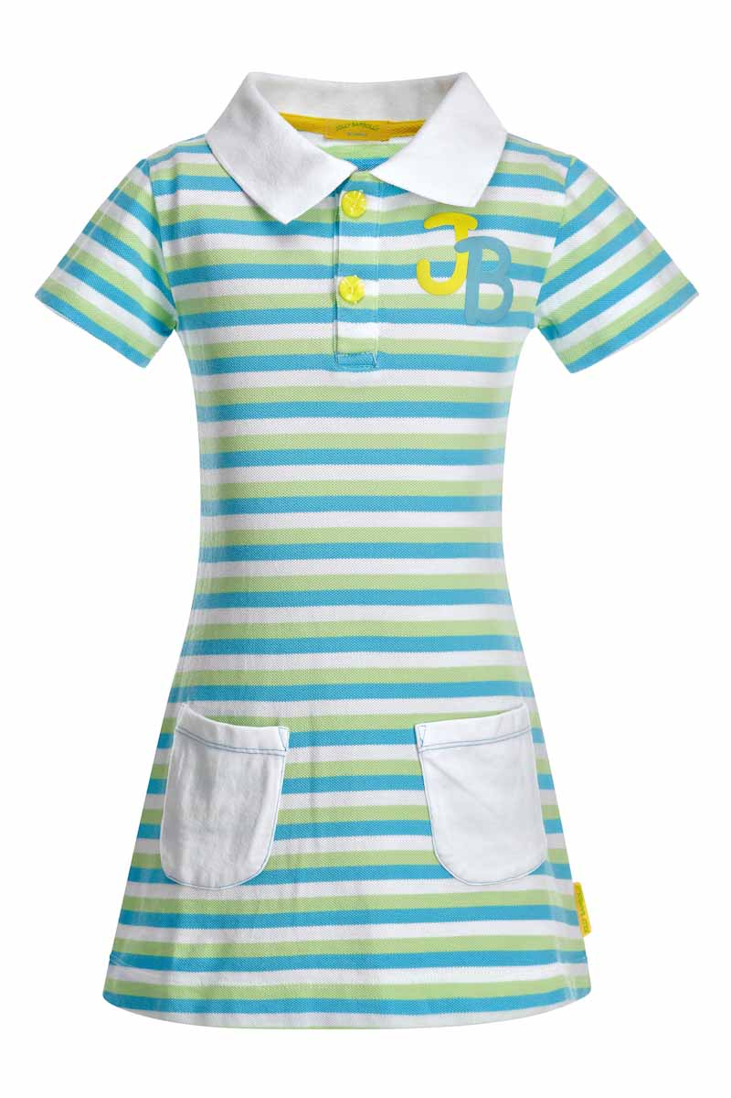
Платье на девочку |  |  | 98 | 4 | 360.00р. | 130р. |  | >40 | 0.00
Артикул: | JB 22G2212 |  | 104
полосатый |  |  | 110
Состав ткани |  |  | 116
100% хлопок

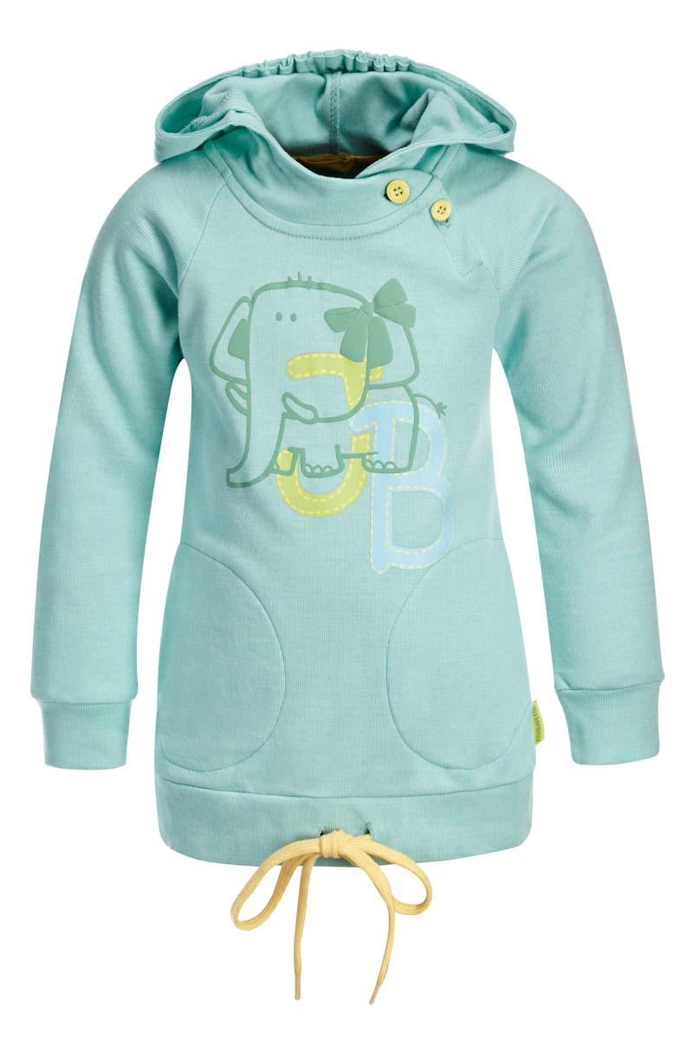
Толстовка с капюшоном |  |  | 98 | 4 | 460.00р. | 250р. |  | >40 | 0.00
Артикул: | JB 45G2212 |  | 104
голубой |  |  | 110
Состав ткани |  |  | 116
100% хлопок

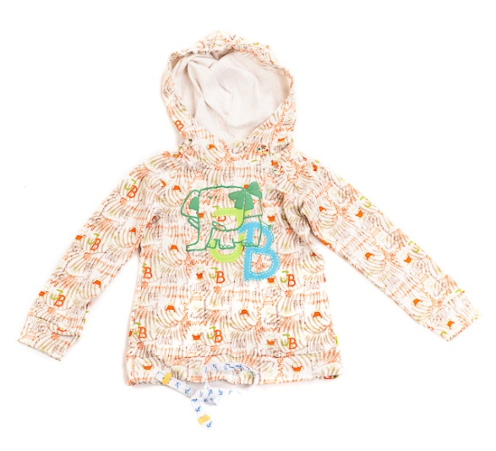
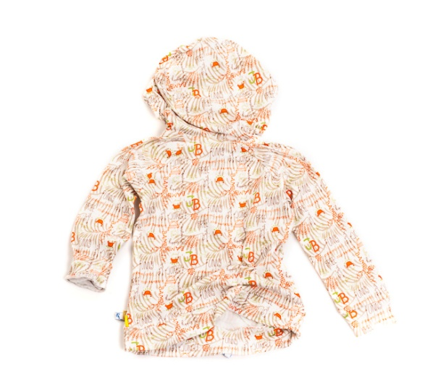
Толстовка с капюшоном |  |  | 98 | 4 | 460.00р. | 200р. |  | >40 | 0.00
Артикул: | JB 45G2212 |  | 104
африка |  |  | 110
Состав ткани |  |  | 116
100% хлопок

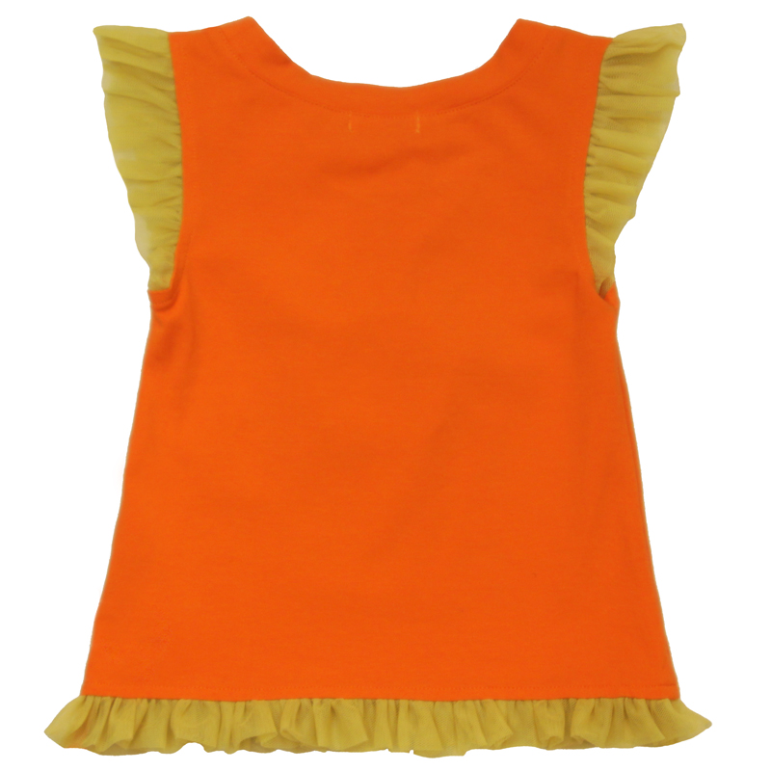
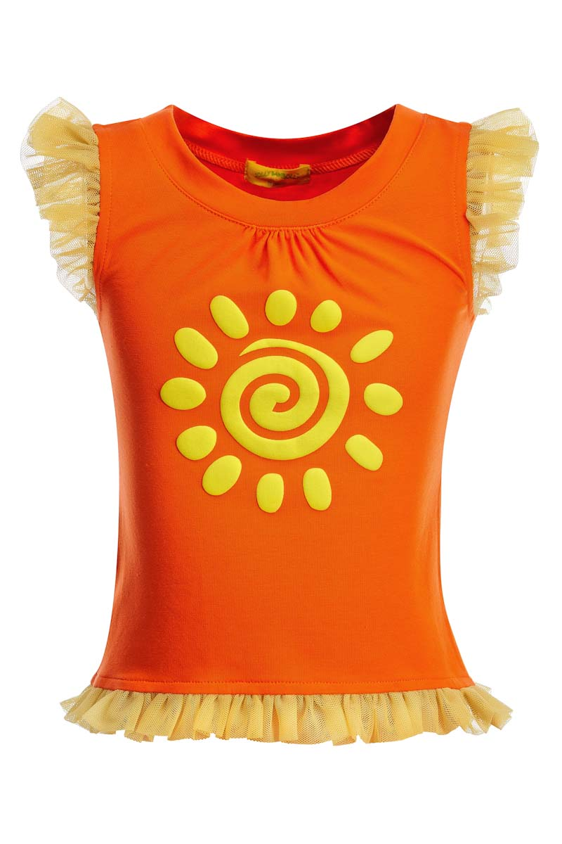
Футболка на девочку |  |  | 98 | 4 | 250.00р. | 100р. |  | >40 | 0.00
Артикул: | JB 32G2212 |  | 104
оранж |  |  | 110
Состав ткани |  |  | 116
95% хлопок, 5% эластан

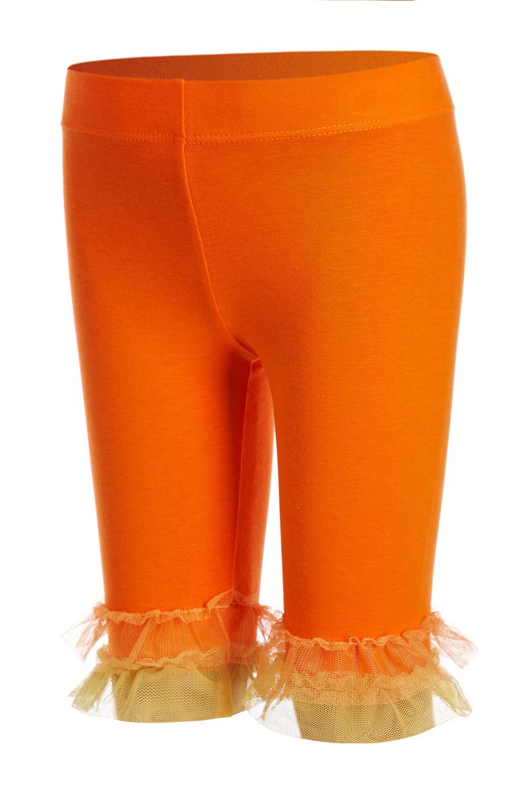
Шорты на девочку |  |  | 98 | 4 | 200.00р. | 85р. |  | >40 | 0.00
Артикул: | JB 75G2212 |  | 104
оранж |  |  | 110
Состав ткани |  |  | 116
95% хлопок, 5% эластан

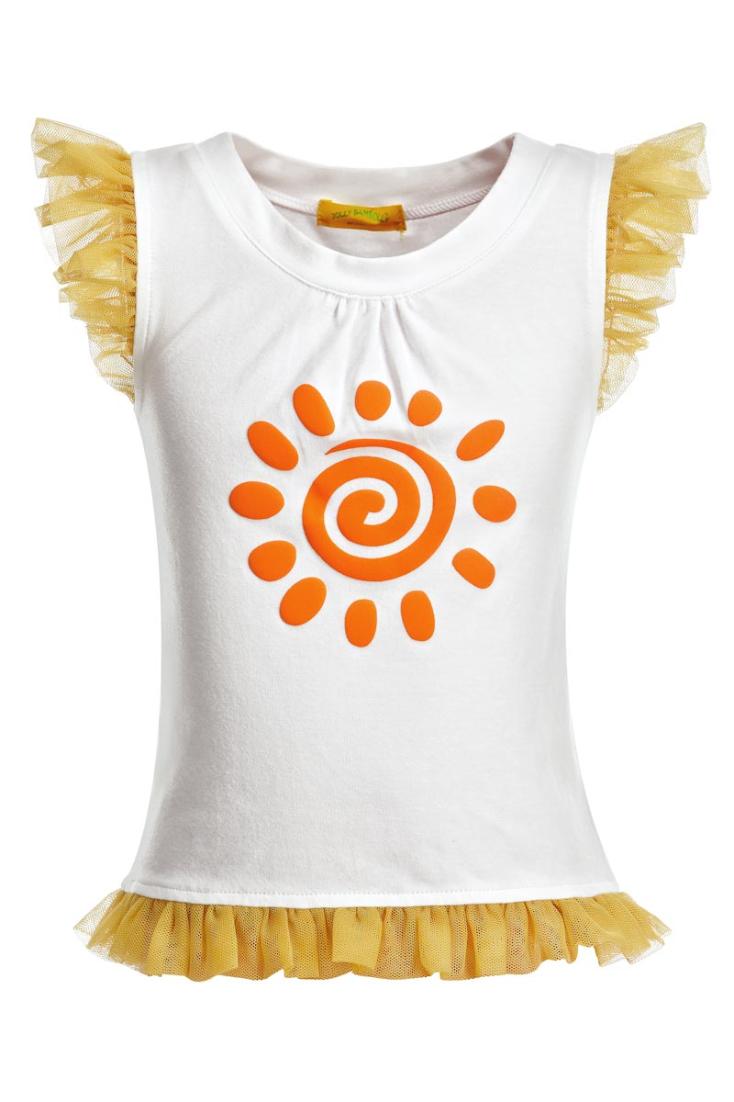
Футболка на девочку |  |  | 98 | 4 | 250.00р. | 100р. |  | >40 | 0.00
Артикул: | JB 32G2212 |  | 104
белый |  |  | 110
Состав ткани |  |  | 116
95% хлопок, 5% эластан

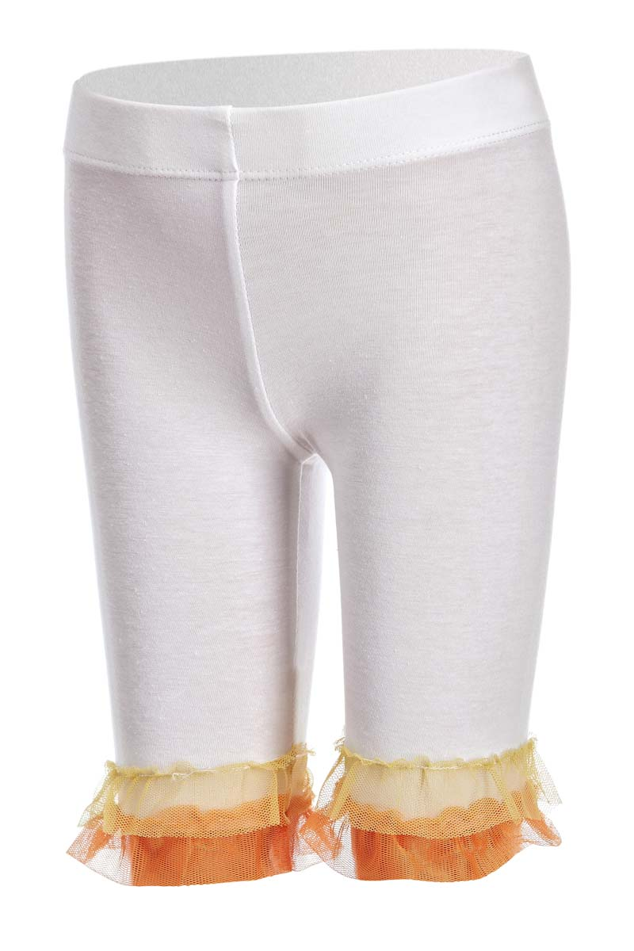
Шорты на девочку |  |  | 98 | 4 | 200.00р. | 85р. |  | >40 | 0.00
Артикул: | JB 75G2212 |  | 104
белый |  |  | 110
Состав ткани |  |  | 116
95% хлопок, 5% эластан

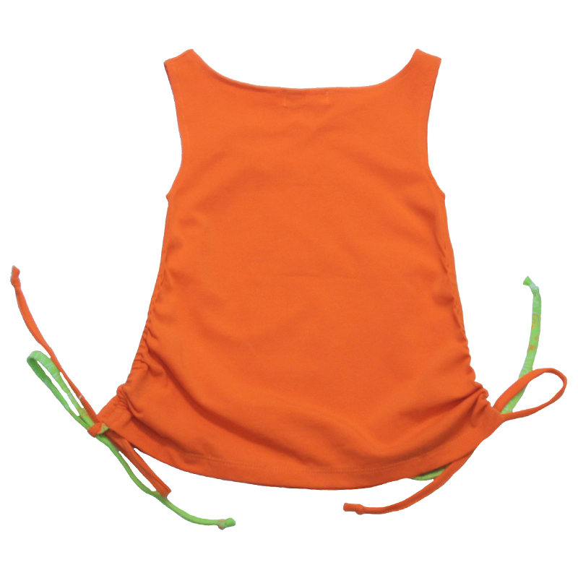
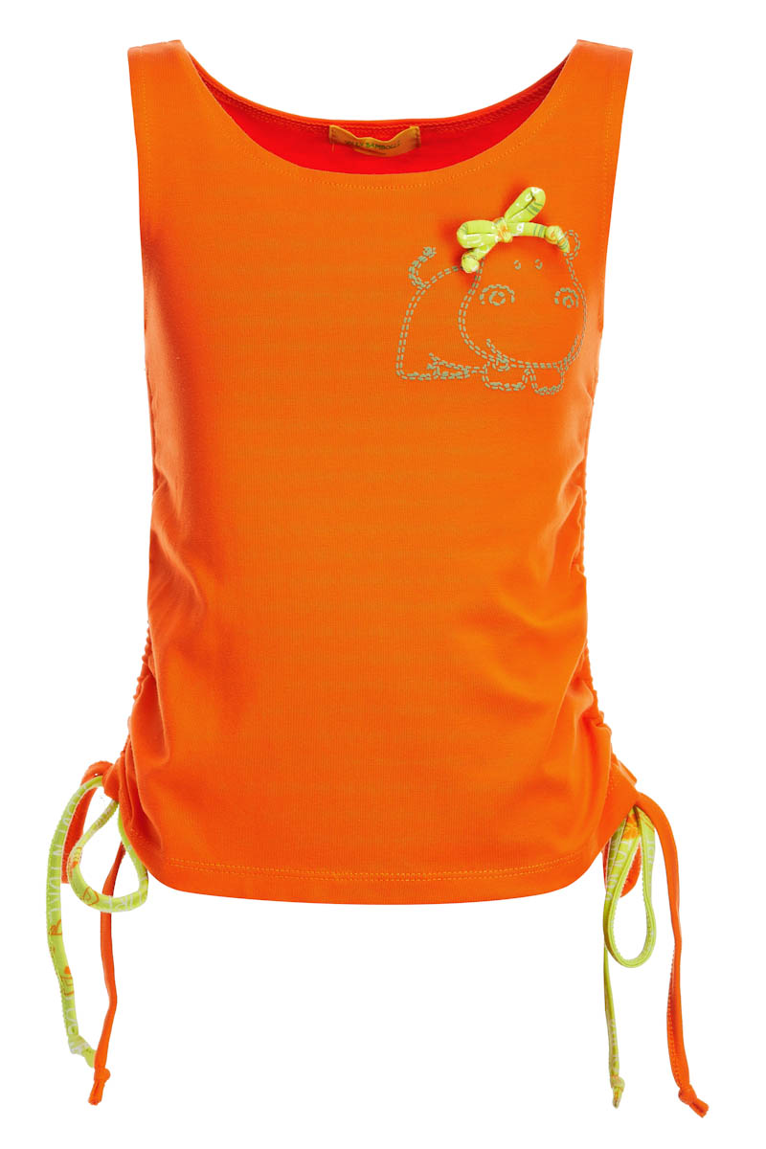
Майка на девочку |  |  | 98 | 4 | 290.00р. | 100р. |  | >40 | 0.00
Артикул: | JB 30G2213 |  | 104
оранж |  |  | 110
Состав ткани |  |  | 116
95% хлопок, 5% эластан

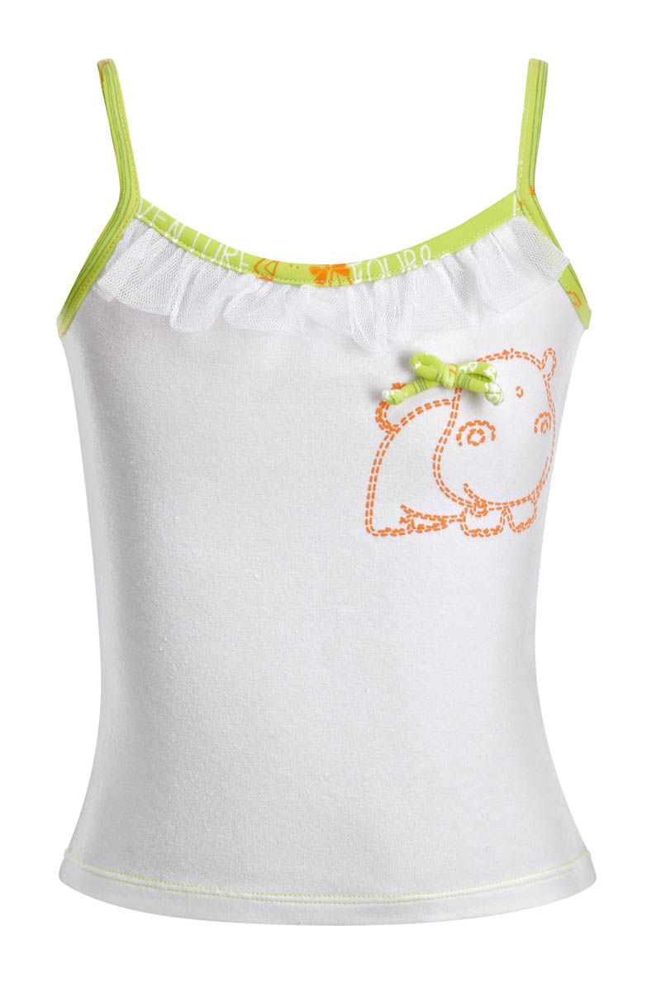
Майка на девочку |  |  | 98 | 4 | 190.00р. | 70р. |  | >40 | 0.00
Артикул: | JB 31G2212 |  | 104
белый |  |  | 110
Состав ткани |  |  | 116
95% хлопок, 5% эластан

Юбка-шорты на девочку |  |  | 98 | 4 | 180.00р. | 85р. |  | >40 | 0.00
Артикул: | JB 24G2211 |  | 104
белый |  |  | 110
Состав ткани |  |  | 116
95% хлопок, 5% эластан

Майка на девочку |  |  | 98 | 4 | 190.00р. | 70р. |  | >40 | 0.00
Артикул: | JB 31G2212 |  | 104
салатовый |  |  | 110
Состав ткани |  |  | 116
95% хлопок, 5% эластан

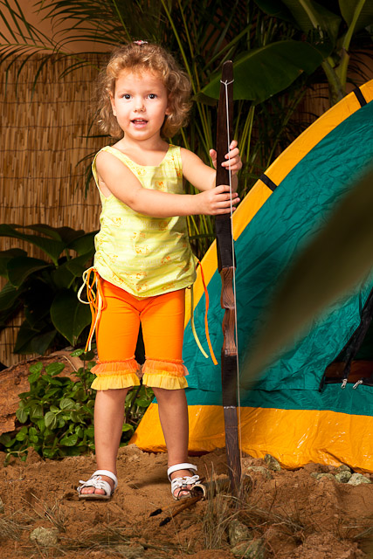
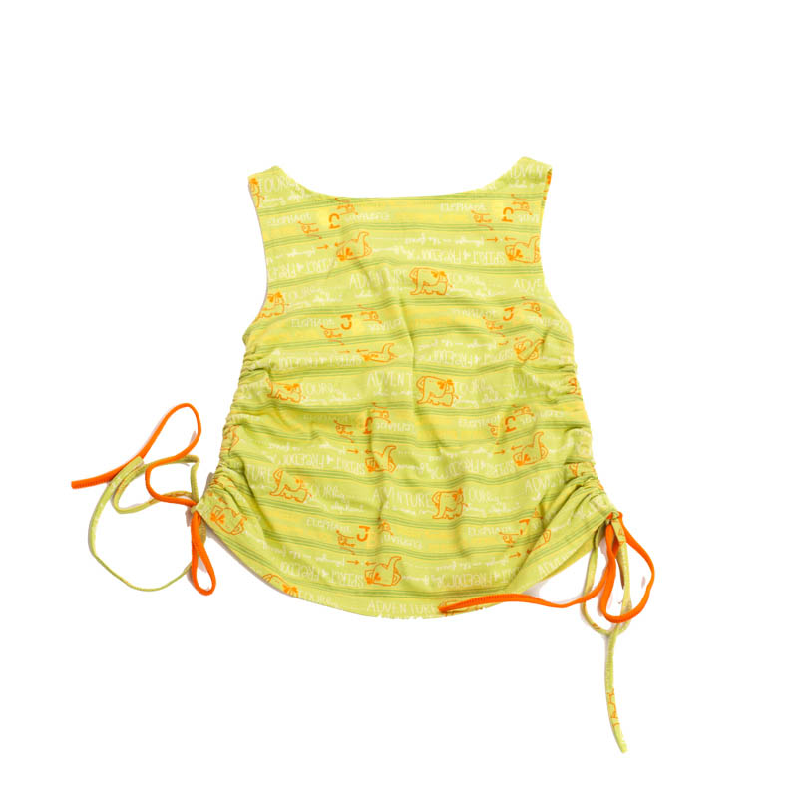
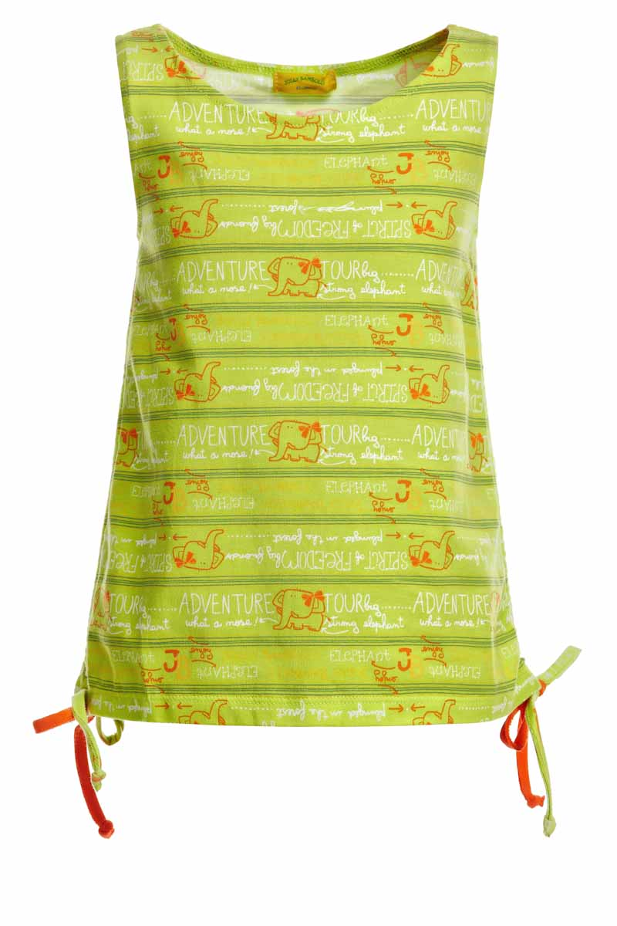
Майка на девочку |  |  | 98 | 4 | 290.00р. | 100р. |  | >40 | 0.00
Артикул: | JB 30G2213 |  | 104
салатовый |  |  | 110
Состав ткани |  |  | 116
95% хлопок, 5% эластан

Юбка-шорты на девочку |  |  | 98 | 4 | 180.00р. | 85р. |  | >40 | 0.00
Артикул: | JB 24G2211 |  | 104
салатовый |  |  | 110
Состав ткани |  |  | 116
95% хлопок, 5% эластан

 |  | Мини-коллекция CRUISE/КРУИЗ(7-10 лет)
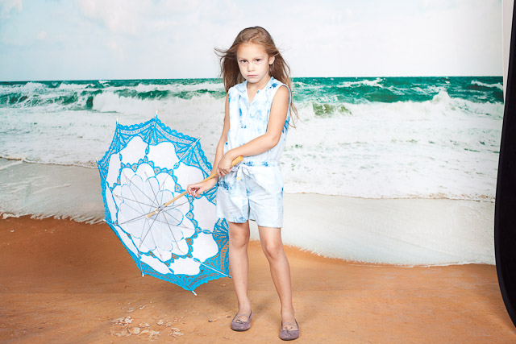
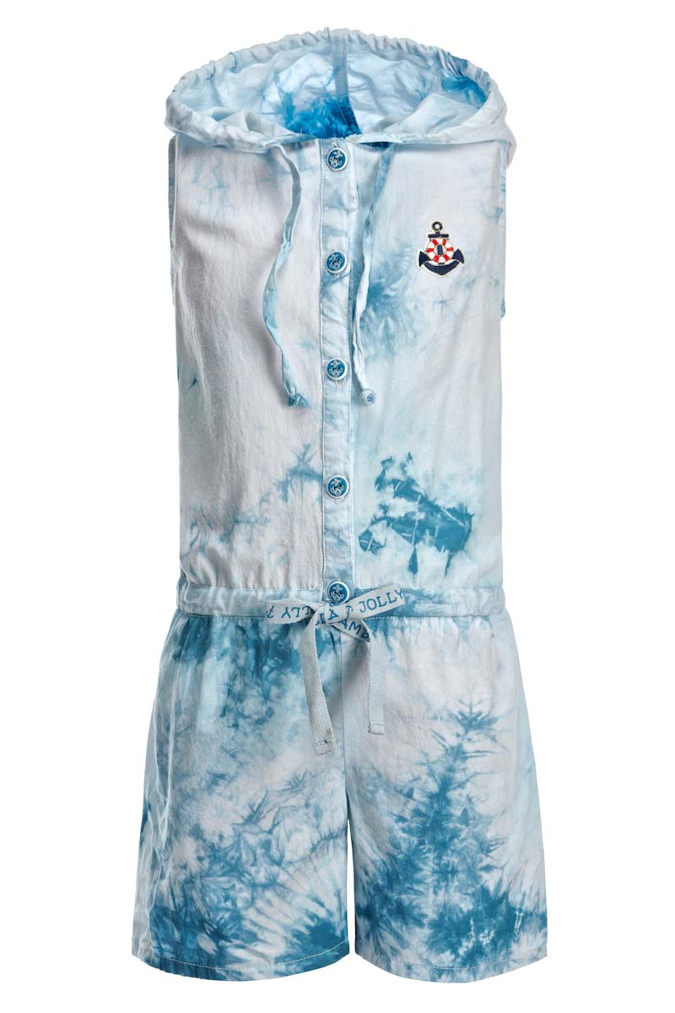
Полукомбинезон на девочку |  |  | 122 | 4 | 430.00р. | 150р. |  | >40 | 0.00
Артикул: | JB 15G2212 |  | 128
синий |  |  | 134
Состав ткани |  |  | 140
100% хлопок

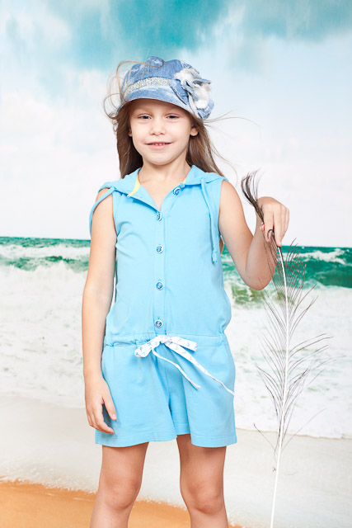
Полукомбинезон на девочку |  |  | 122 | 4 | 390.00р. | 200р. |  | >40 | 0.00
Артикул: | JB 15G2211 |  | 128
голубой |  |  | 134
Состав ткани |  |  | 140
95% хлопок, 5% эластан

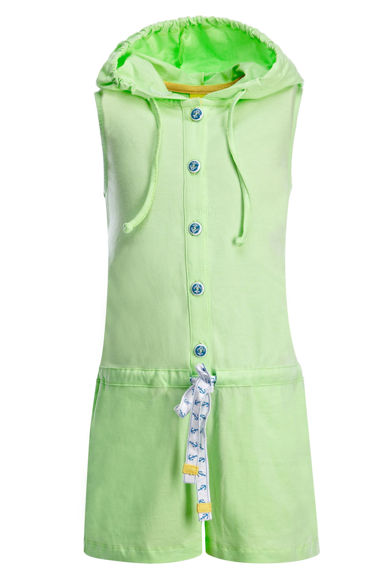
Полукомбинезон на девочку |  |  | 122 | 4 | 390.00р. | 200р. |  | >40 | 0.00
Артикул: | JB 15G2211 |  | 128
фисташковый |  |  | 134
Состав ткани |  |  | 140
95% хлопок, 5% эластан

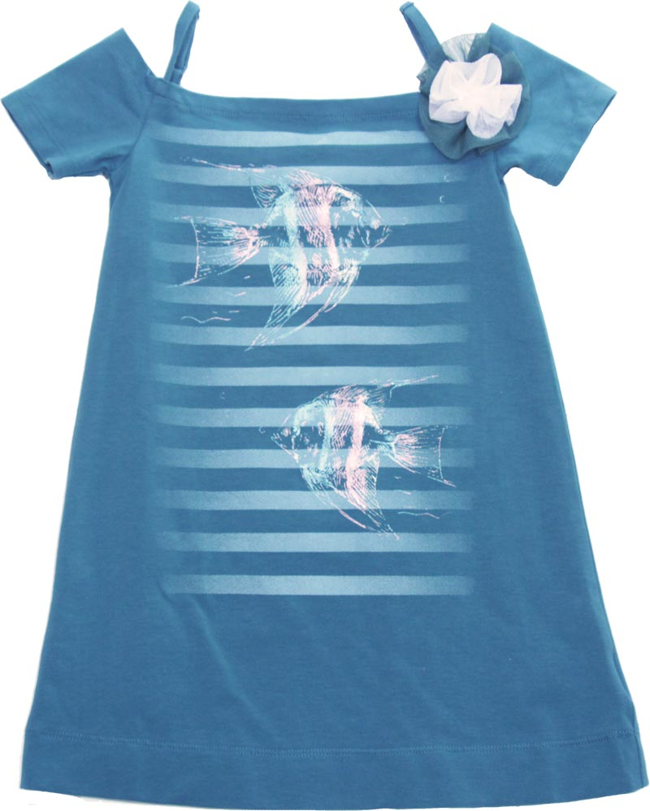
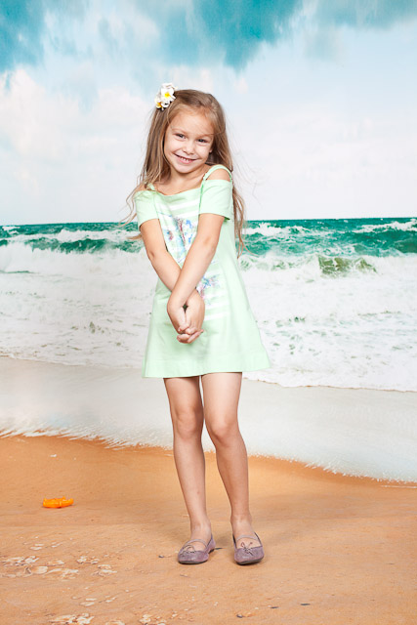
Платье на девочку |  |  | 122 | 4 | 330.00р. | 200р. |  | >40 | 0.00
Артикул: | JB 22G2211 |  | 128
синий |  |  | 134
Состав ткани |  |  | 140
95% хлопок, 5% эластан

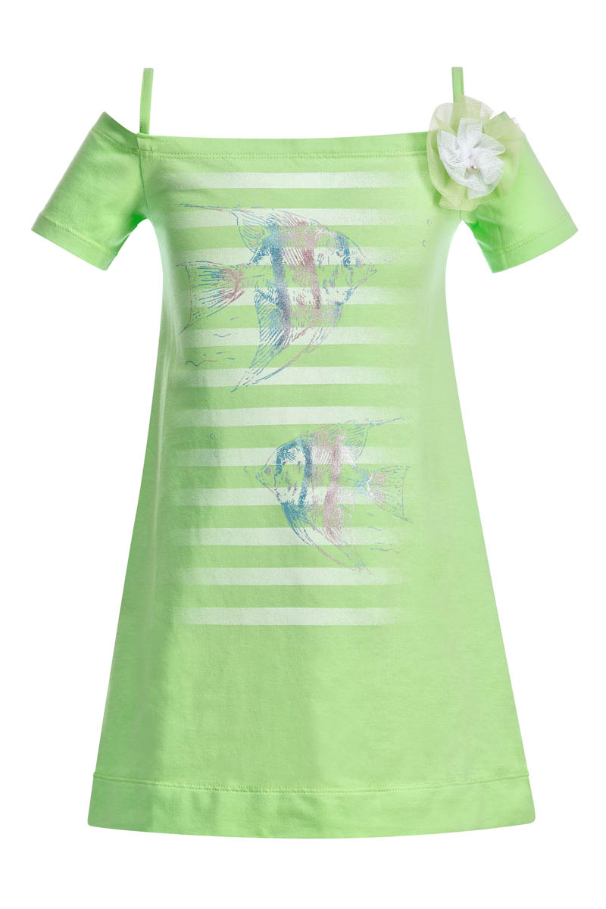
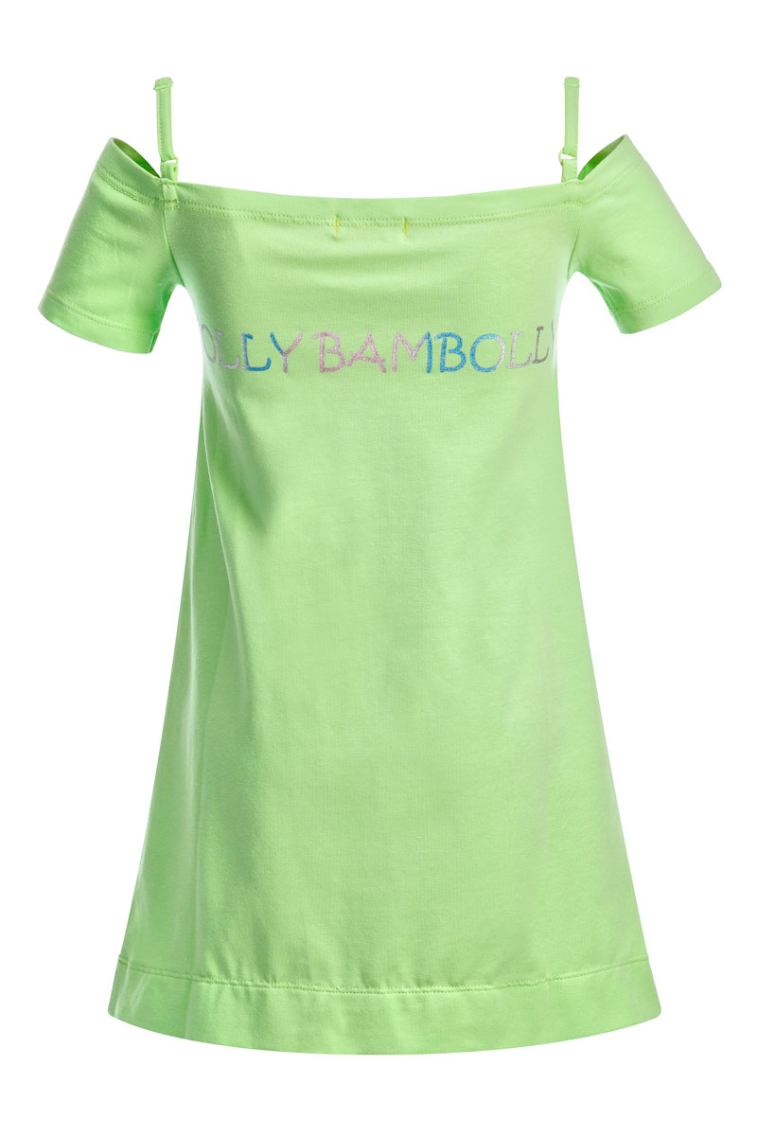
Платье на девочку |  |  | 122 | 4 | 330.00р. | 200р. |  | >40 | 0.00
Артикул: | JB 22G2211 |  | 128
фисташковый |  |  | 134
Состав ткани |  |  | 140
95% хлопок, 5% эластан

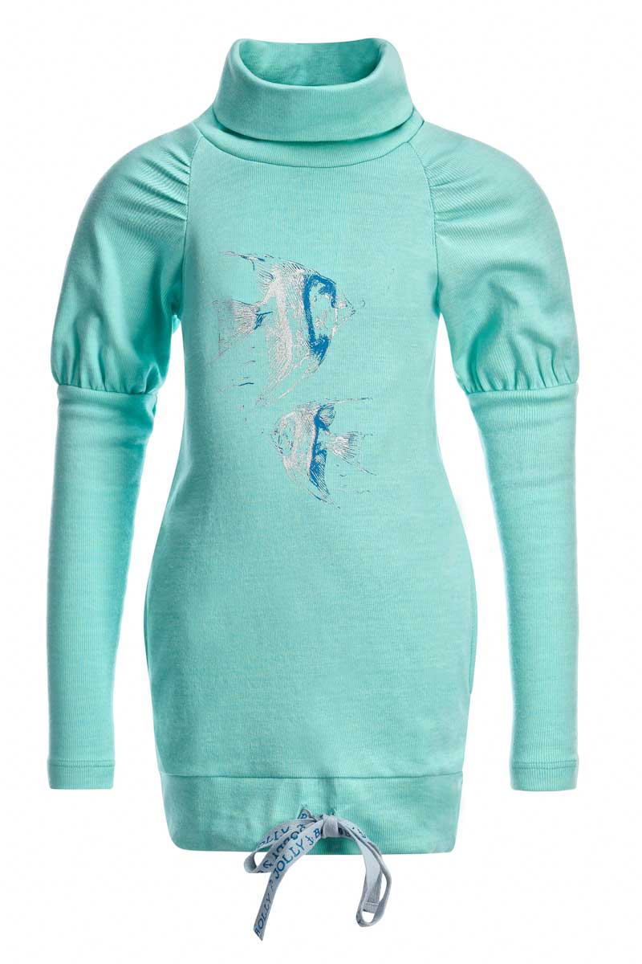
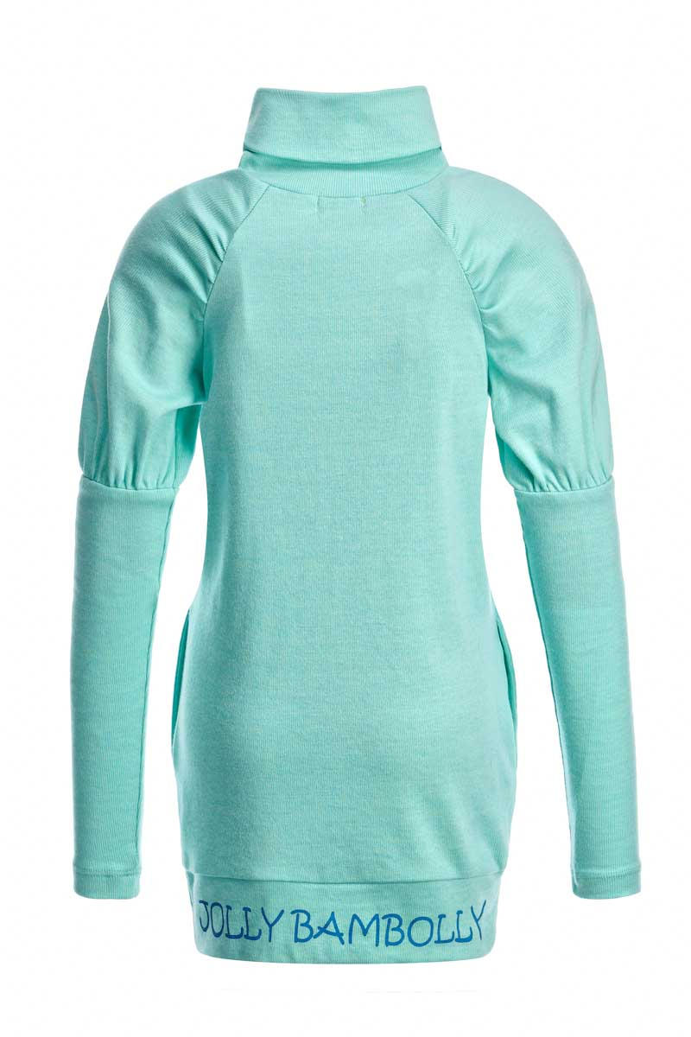
Толстовка на девочку |  |  | 122 | 4 | 430.00р. | 180р. |  | >40 | 0.00
Артикул: | JB 45G2211 |  | 128
голубой |  |  | 134
Состав ткани |  |  | 140
100% хлопок

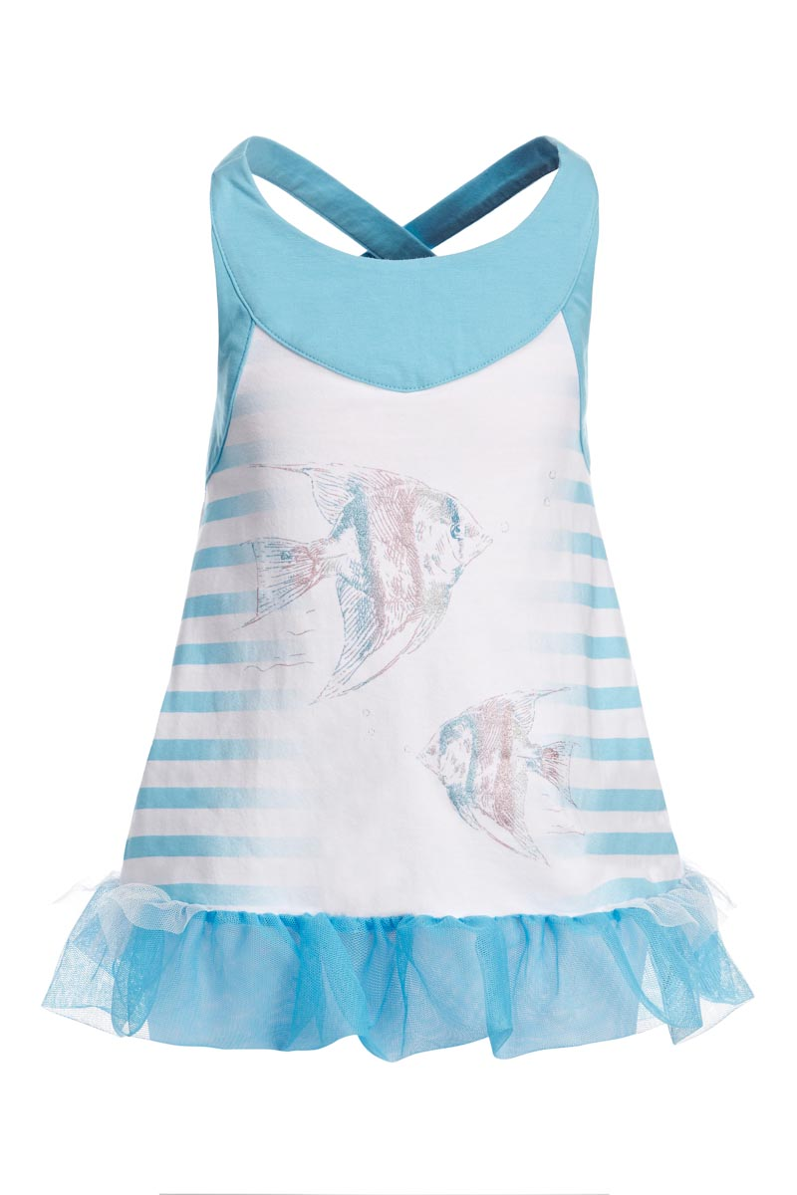
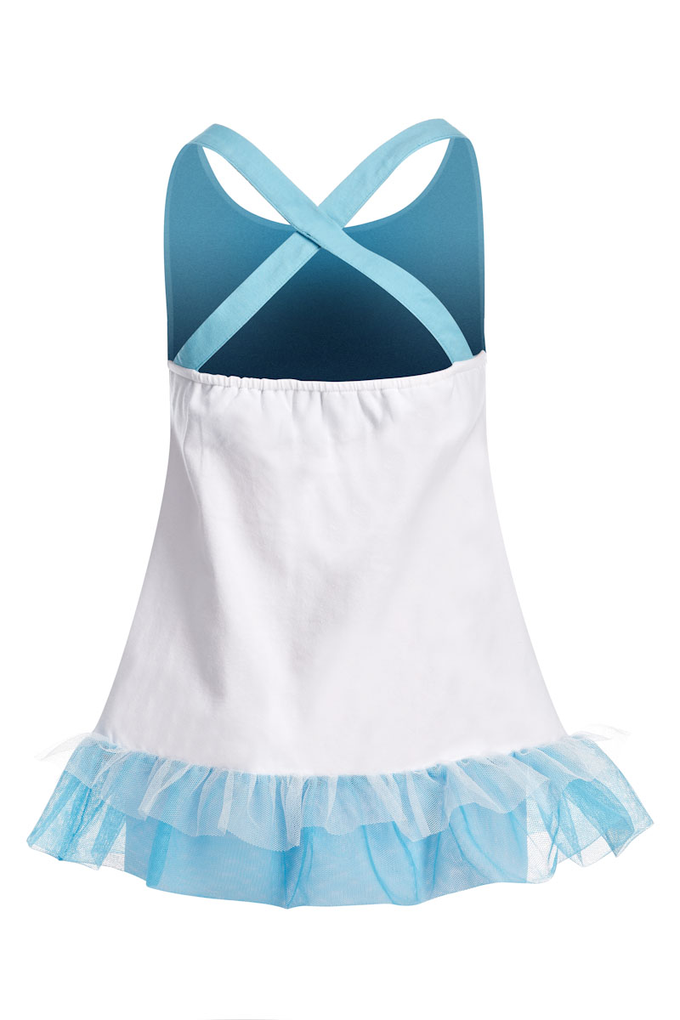
Майка на девочку |  |  | 122 | 4 | 320.00р. | 150р. |  | >40 | 0.00
Артикул: | JB 30G2211 |  | 128
голубой |  |  | 134
Состав ткани |  |  | 140
95% хлопок, 5% эластан

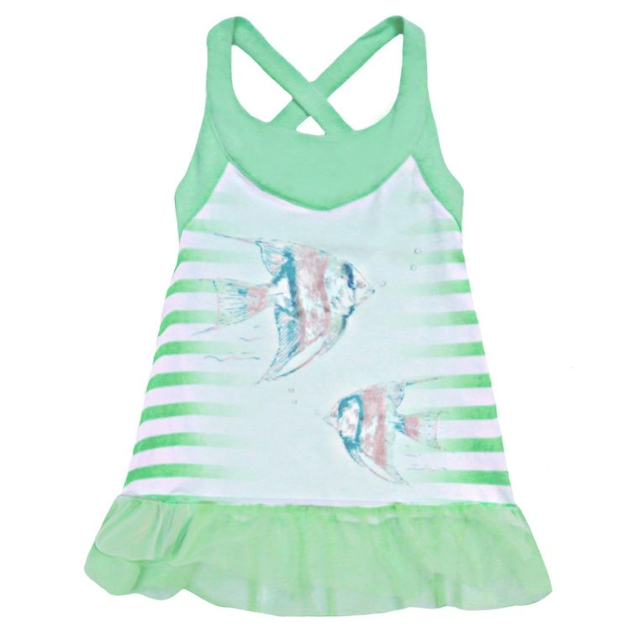
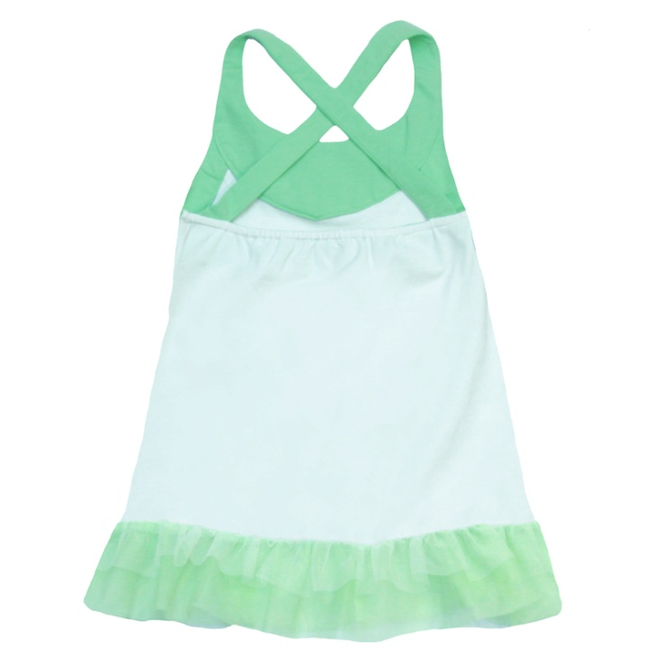
Майка на девочку |  |  | 122 | 4 | 320.00р. | 130р. |  | >40 | 0.00
Артикул: | JB 30G2211 |  | 128
фисташковый |  |  | 134
Состав ткани |  |  | 140
95% хлопок, 5% эластан

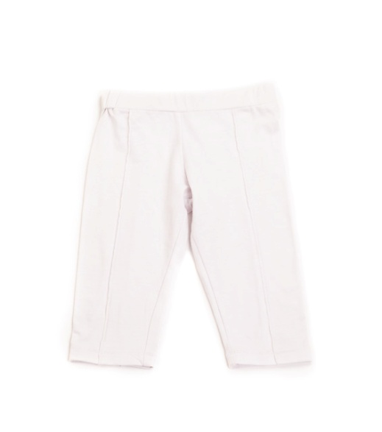
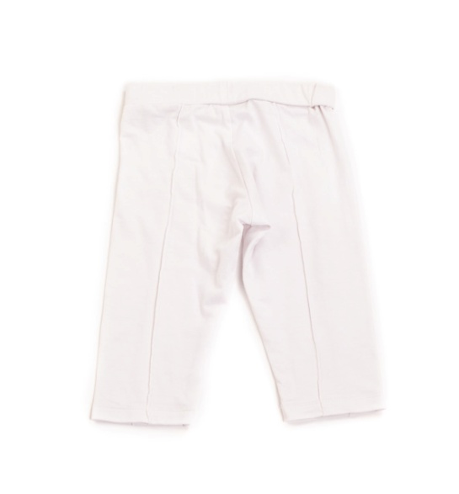
Лосины на девочку |  |  | 122 | 4 | 200.00р. | 120р. |  | >70 | 0.00
Артикул: | JB 75G2211 |  | 128
белый |  |  | 134
Состав ткани |  |  | 140
95% хлопок, 5% эластан

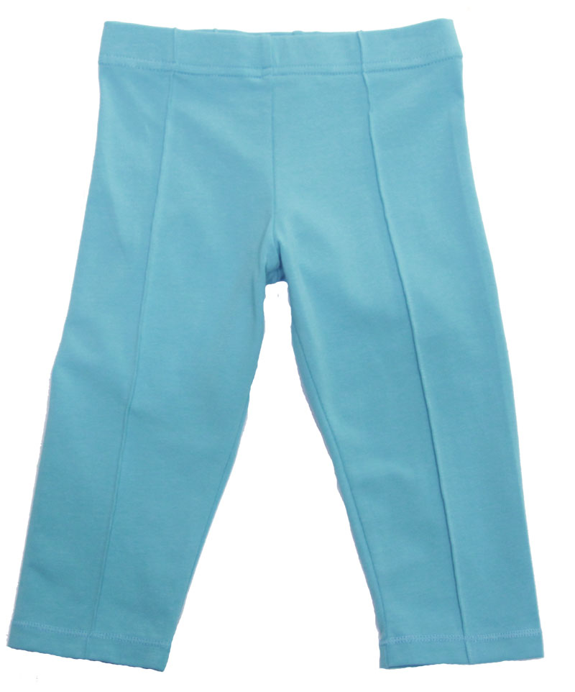
Лосины на девочку |  |  | 122 | 4 | 200.00р. | 120р. |  | >70 | 0.00
Артикул: | JB 75G2211 |  | 128
голубой |  |  | 134
Состав ткани |  |  | 140
95% хлопок, 5% эластан

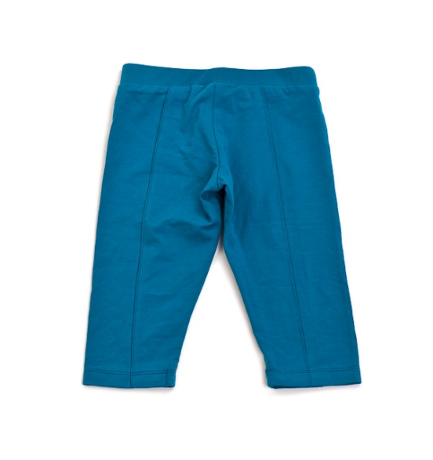
Лосины на девочку |  |  | 122 | 4 | 200.00р. | 120р. |  | >70 | 0.00
Артикул: | JB 75G2211 |  | 128
синий |  |  | 134
Состав ткани |  |  | 140
95% хлопок, 5% эластан

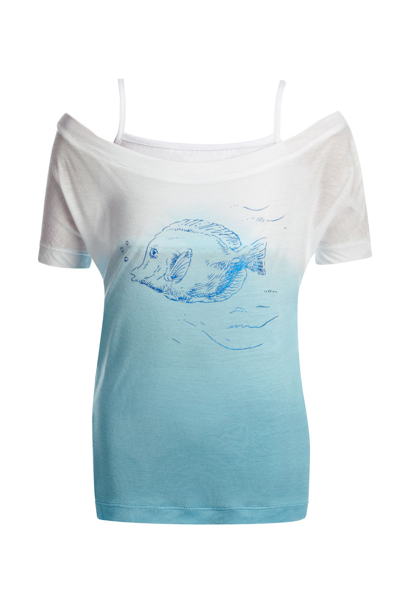
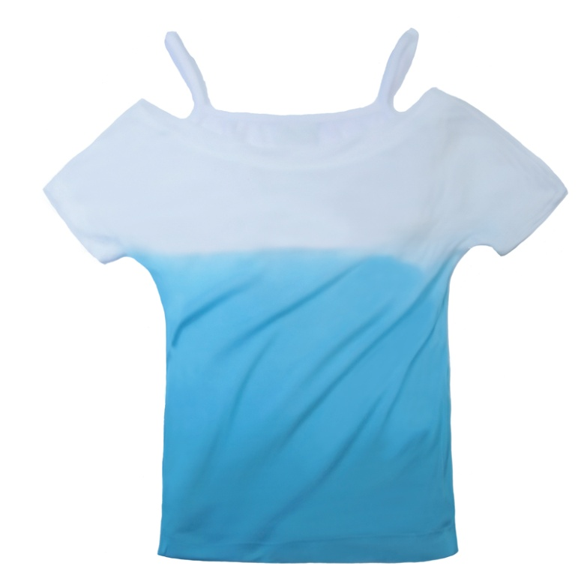
Футболка на девочку |  |  | 122 | 4 | 280.00р. | 95р. |  | >40 | 0.00
Артикул: | JB 32G2211 |  | 128
голубой |  |  | 134
Состав ткани |  |  | 140
95% вискоза, 5% эластан

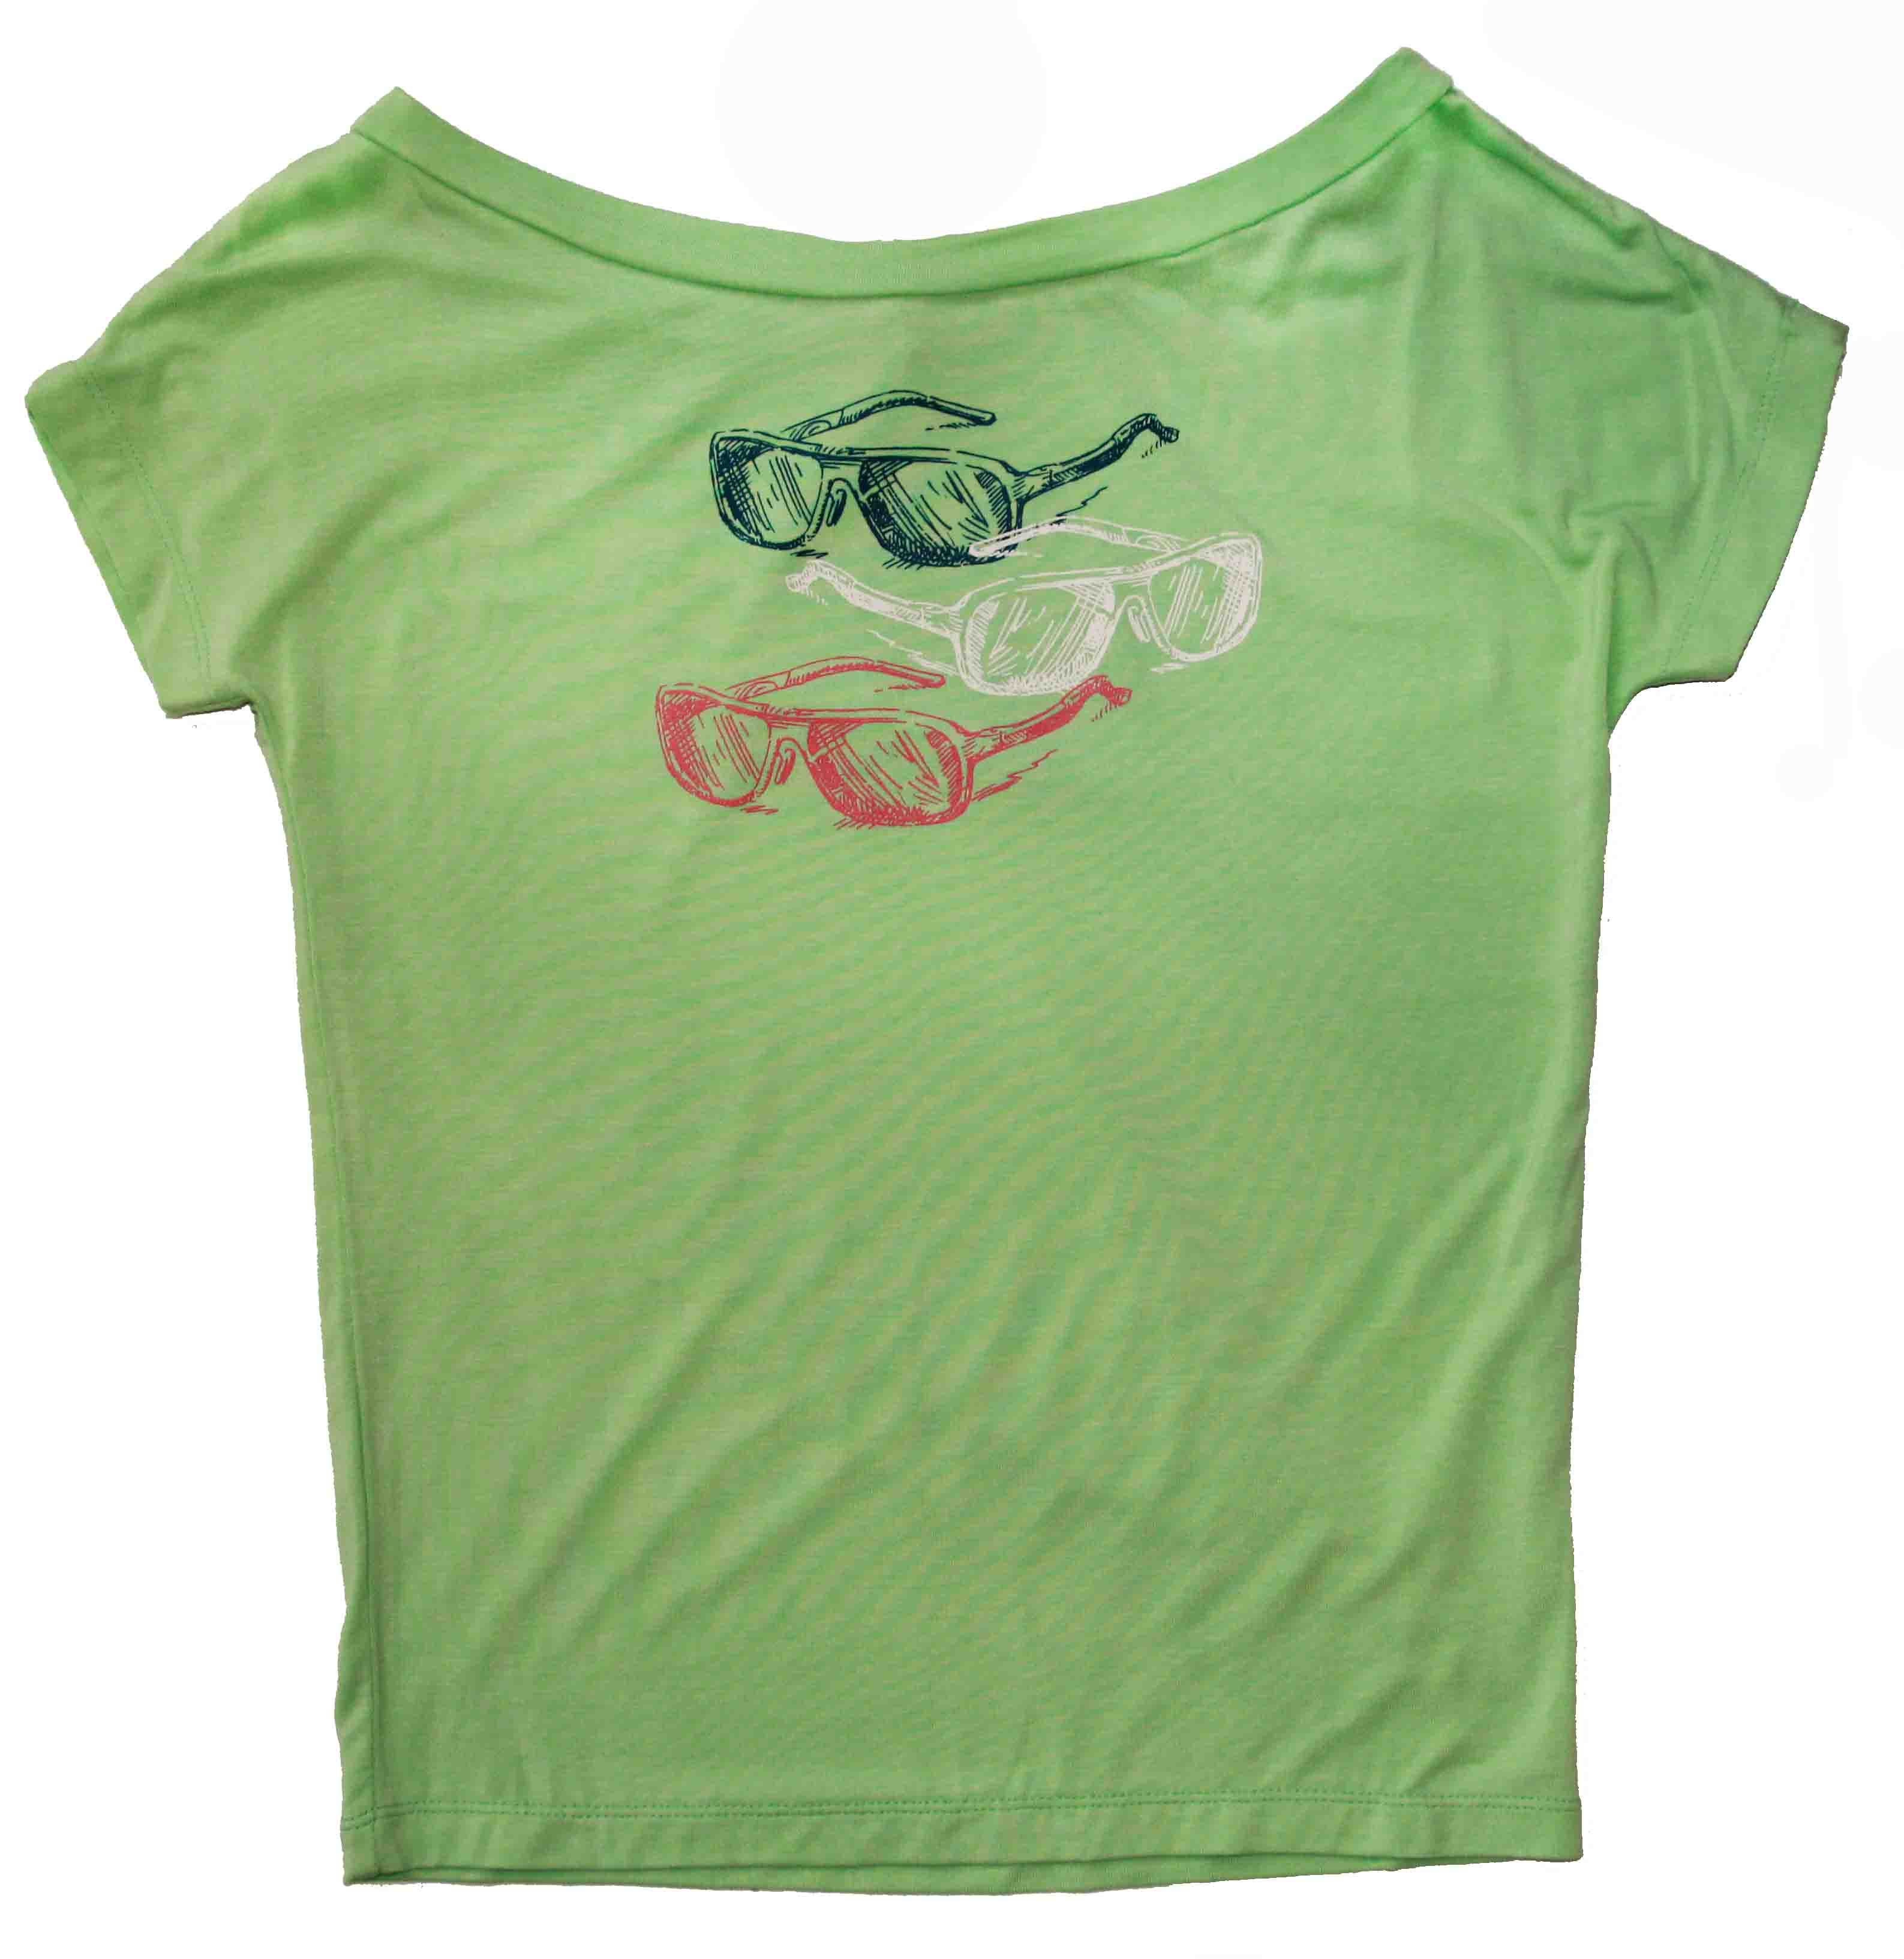
Футболка на девочку |  |  | 122 | 4 | 280.00р. | 60р. |  | >150 | 0.00
Артикул: | JB 32G2211 |  | 128
фисташковый |  |  | 134
Состав ткани |  |  | 140
95% вискоза, 5% эластан

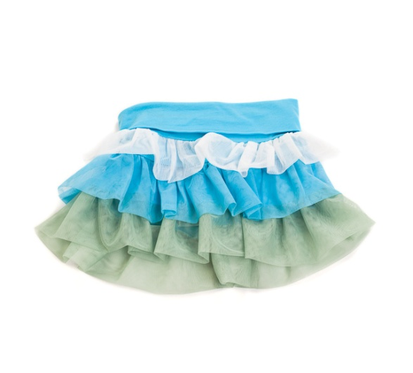
Юбка на девочку |  |  | 122 | 4 | 250.00р. | 150р. |  | >40 | 0.00
Артикул: | JB 21G2211 |  | 128
голубой |  |  | 134
Состав ткани |  |  | 140
95% хлопок, 5% эластан

 |  | Мини-коллекция BELLO FIORE/КРАСИВЫЙ ЦВЕТОК (4-8 лет)

Джемпер |  | 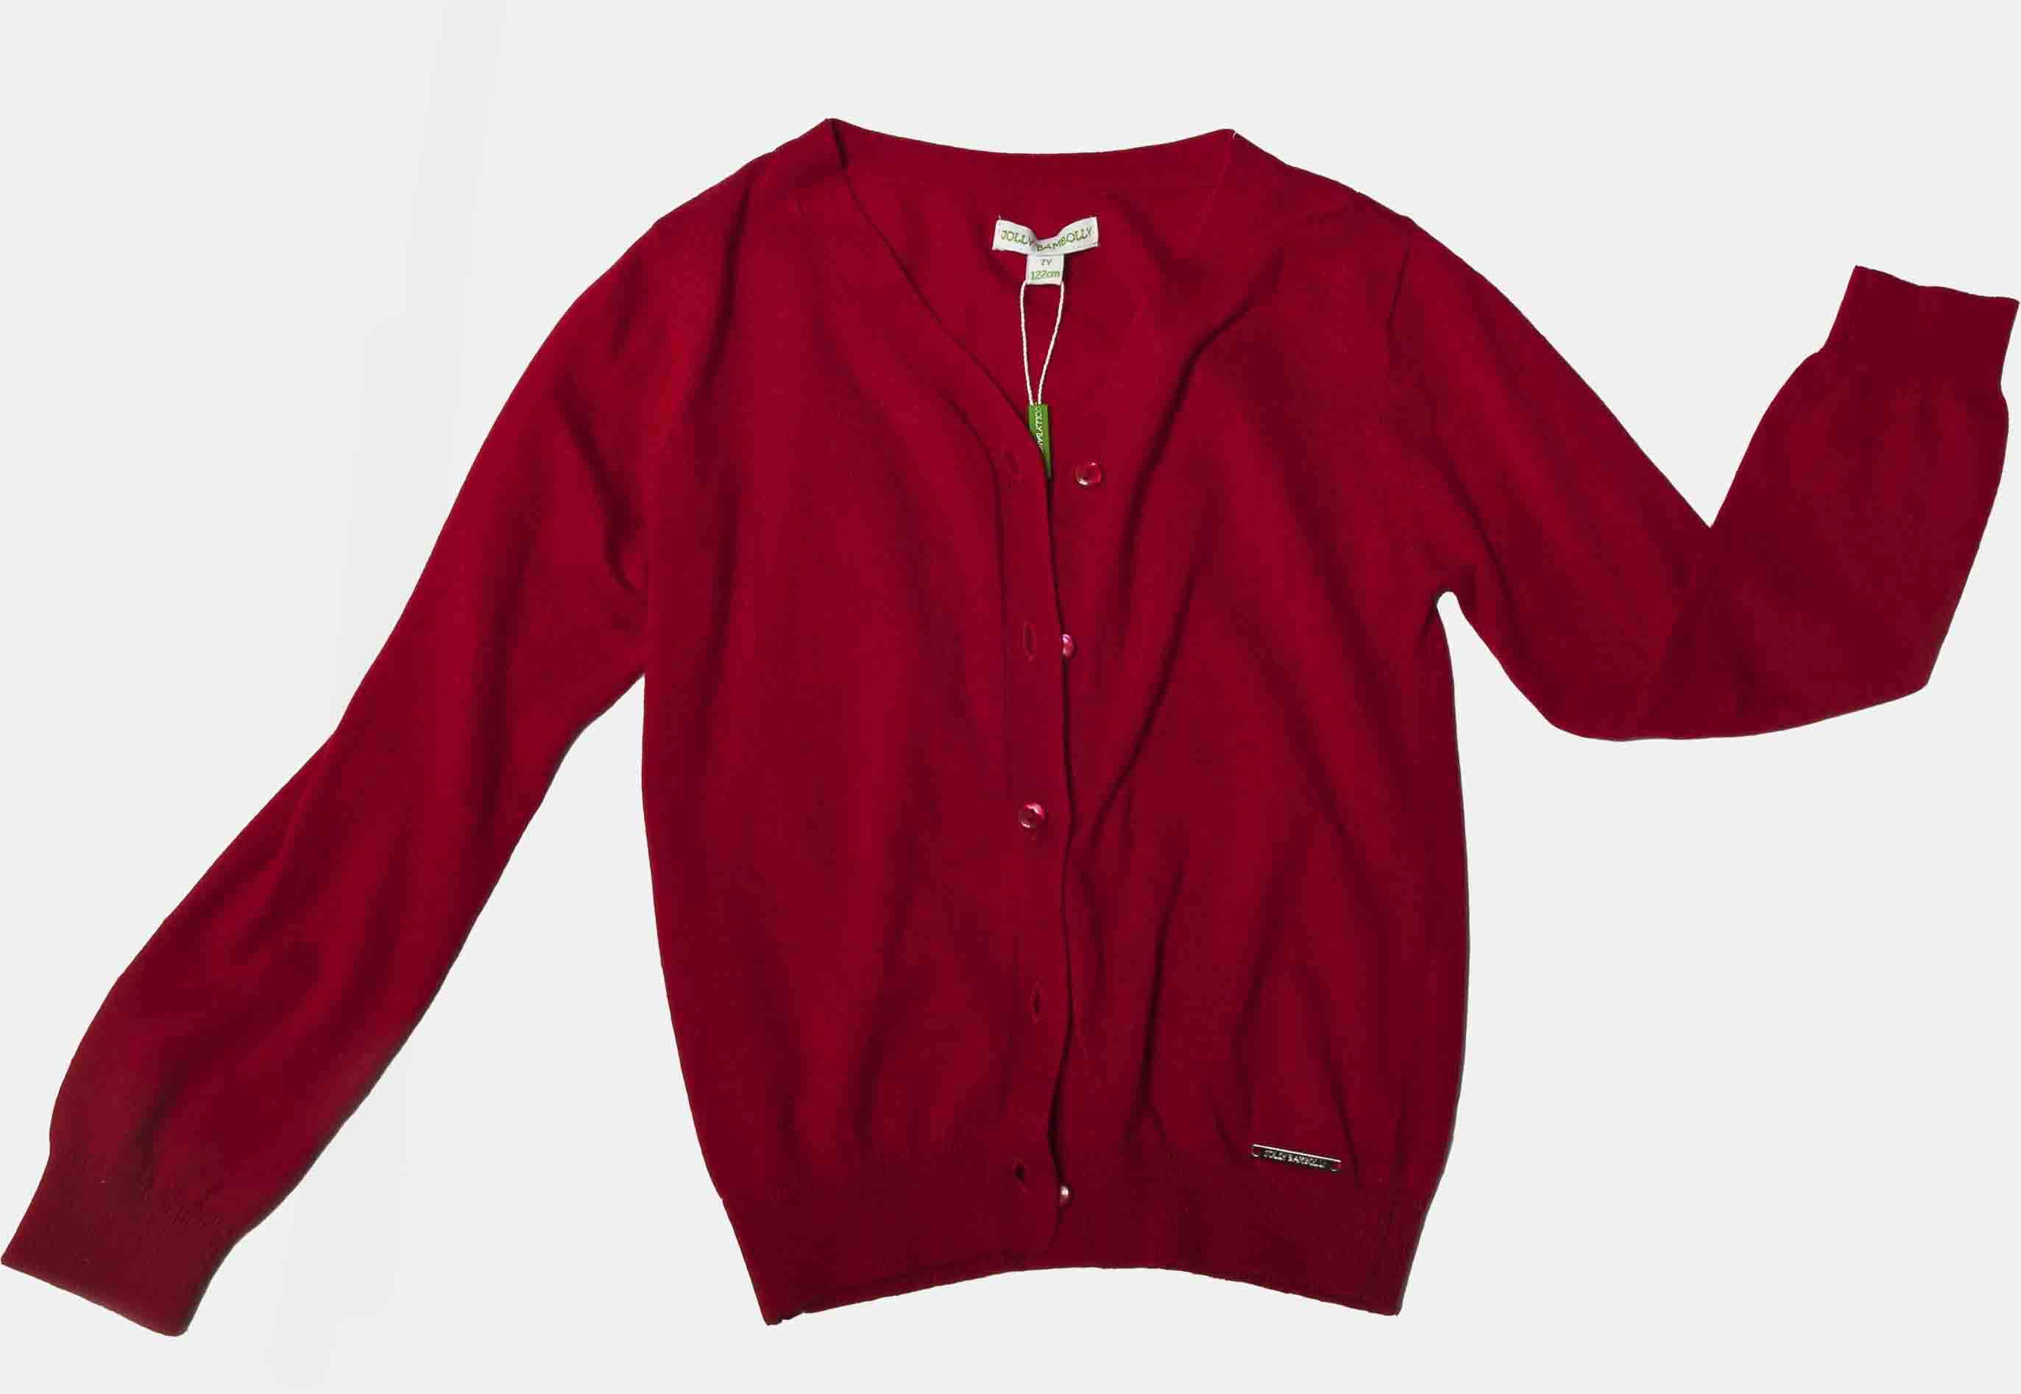 | 104 | 5 | 440.00р. | 350р. |  | >40 | 0.00
Артикул: | 082a02 |  | 110
Алый |  |  | 116
Состав ткани |  |  | 122
Вязан. трикотаж; 60% х/б; 40%Модал |  |  | 128
Кофта на пуговицах с V - образным вырезом. Втачной рукав с лёгкой сборкой у основания. Низ рукава и модели оформлен резинкой.

Футболка |  | 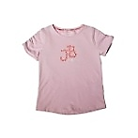 | 104 | 5 | 260.00р. | 100р. |  | >30 | 0.00
Артикул: | 022a02 |  | 110
Лиловый |  |  | 116
Состав ткани |  |  | 122
Трикотаж; 92%Хлопок; 8%Эластан |  |  | 128
Приталенного силуэт.Короткий втачной рукав с изящной сборкой. По центру полочки расположен принт

Футболка |  | 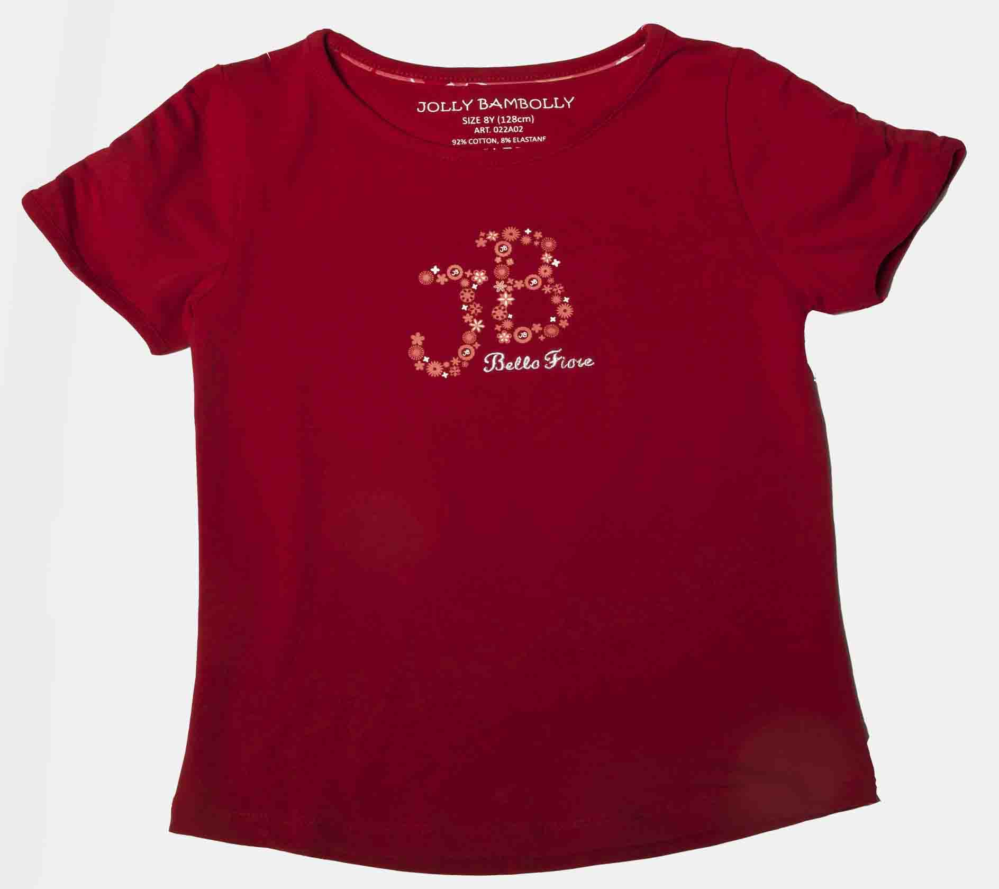 | 104 | 5 | 260.00р. | 100р. |  | >30 | 0.00
Артикул: | 022a02 |  | 110
Алый |  |  | 116
Состав ткани |  |  | 122
Трикотаж; 92%Хлопок; 8%Эластан |  |  | 128
Приталенного силуэт.Короткий втачной рукав с изящной сборкой. По центру полочки расположен принт

Жакет болеро |  | 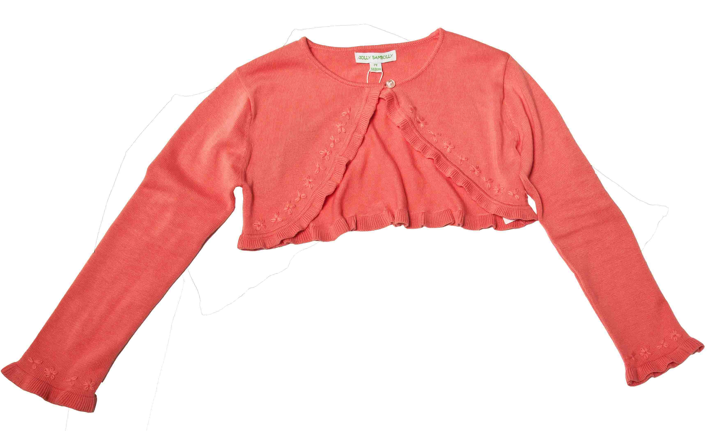 | 104 | 5 | 360.00р. | 150р. |  | >150 | 0.00
Артикул: | 082b02 |  | 110
персик |  |  | 116
Состав ткани |  |  | 122
Вязан. трикотаж; 60% х/б; 40%Вискоза |  |  | 128
Болеро с круглым вырезом горловины и втачным рукав. Низ модели и рукавов оформлен очаровательной оборкой и вышивкой в цвет модели.

Футболка с рукавом 3/4 |  | 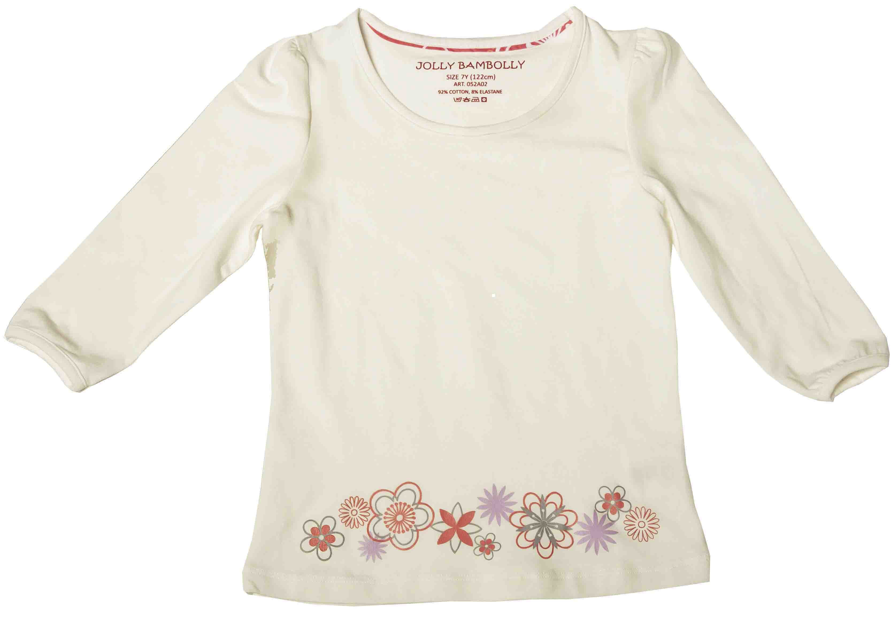 | 104 | 5 | 300.00р. | 285р. |  | >30 | 0.00
Артикул: | 052a02 |  | 110
молочный |  |  | 116
Состав ткани |  |  | 122
Трикотаж; 92%Хлопок; 8%Эластан |  |  | 128
Приталенный силуэт, круглый вырез горловины, принт-низ передней полки.

Футболка с рукавом 3/4 |  | 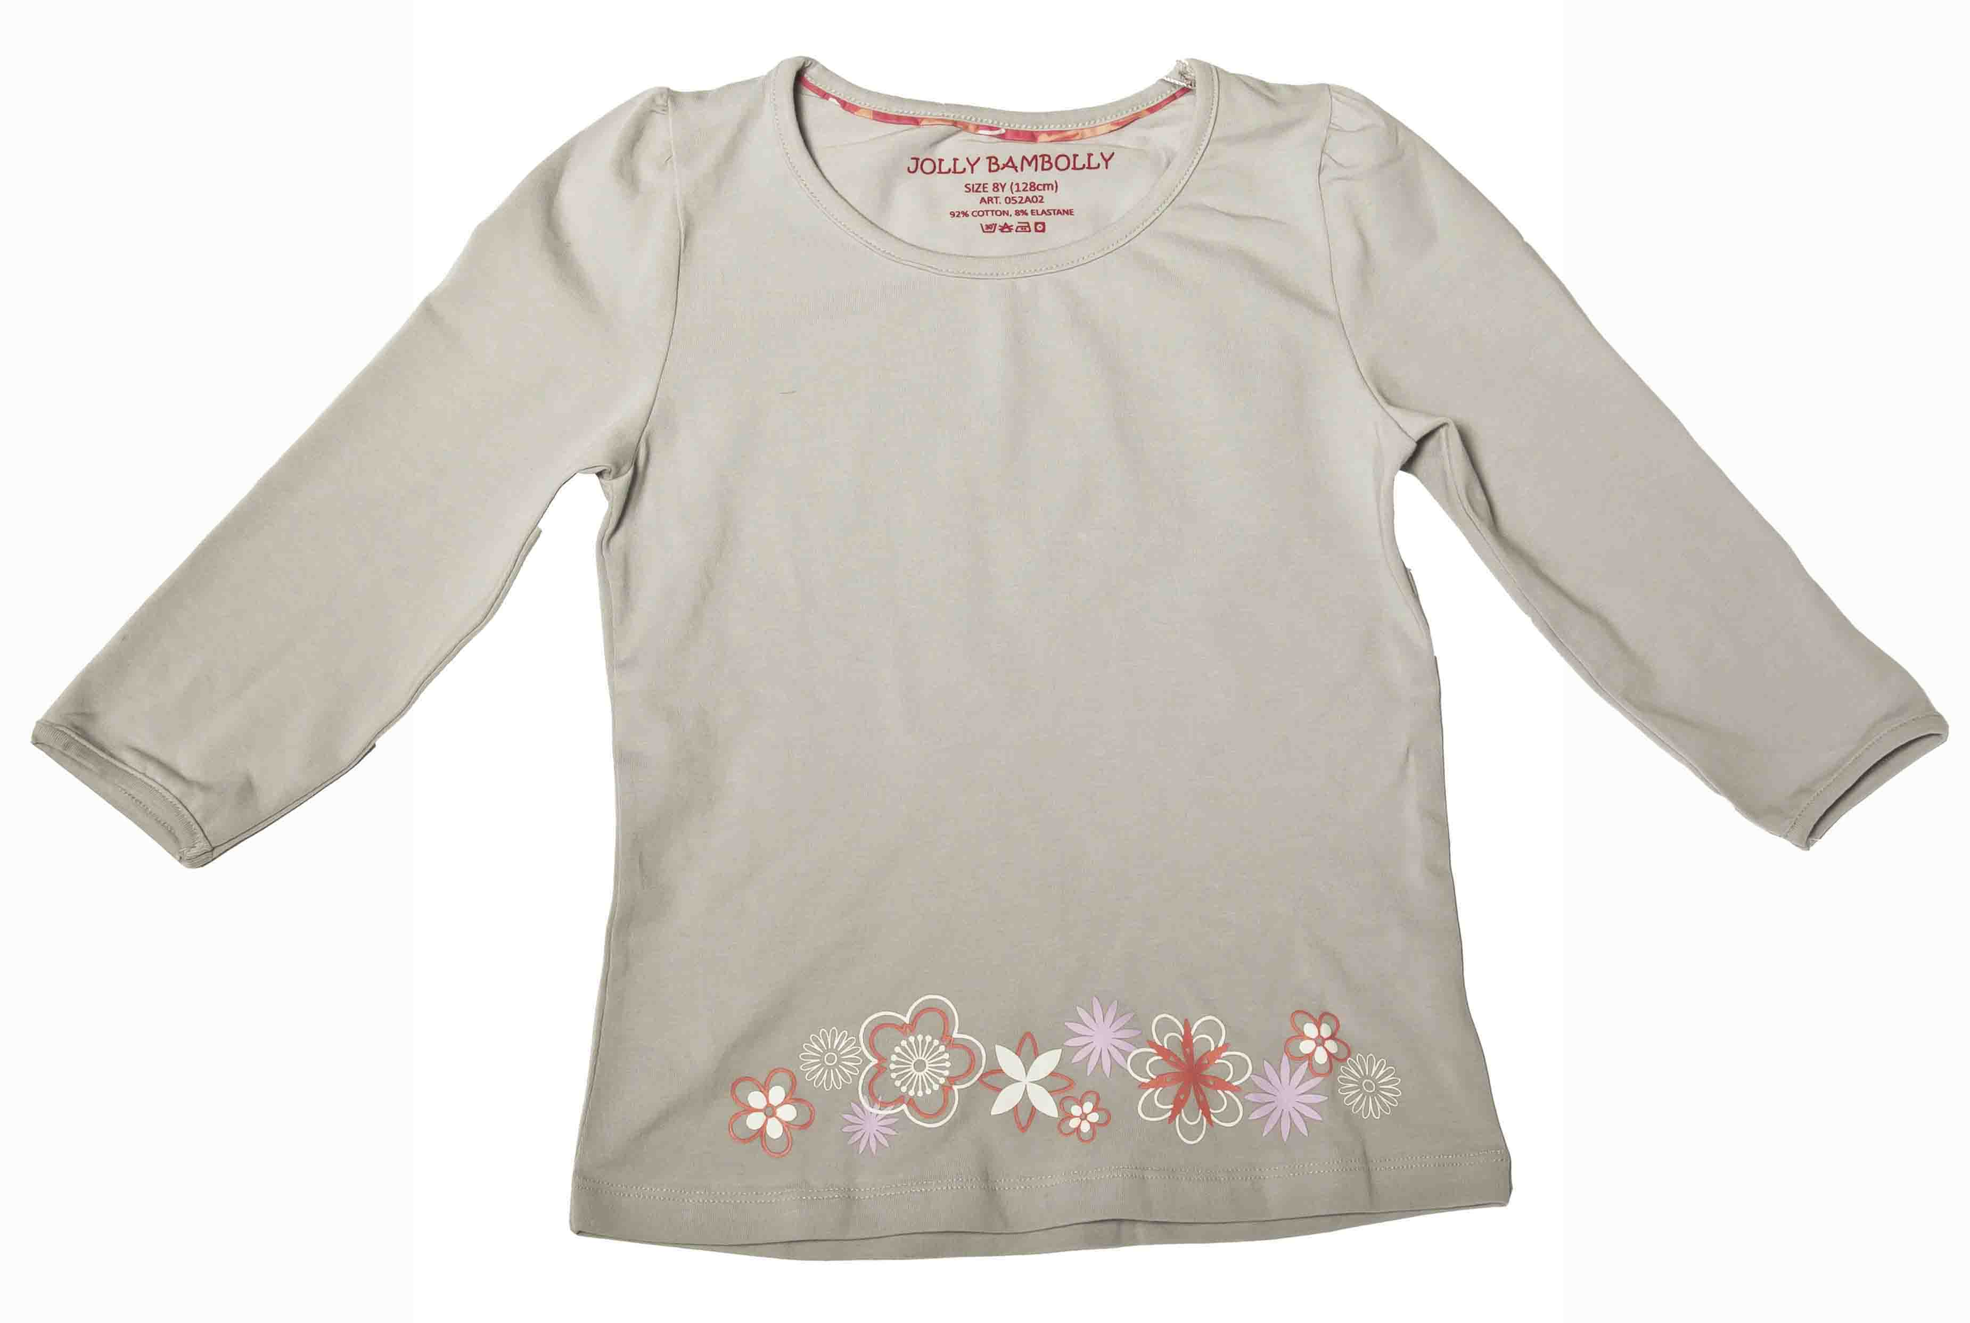 | 104 | 5 | 300.00р. | 285р. |  | >30 | 0.00
Артикул: | 052a02 |  | 110
серый |  |  | 116
Состав ткани |  |  | 122
Трикотаж; 92%Хлопок; 8%Эластан |  |  | 128
Приталенный силуэт, круглый вырез горловины, принт-низ передней полки.

Футболка-Поло |  | 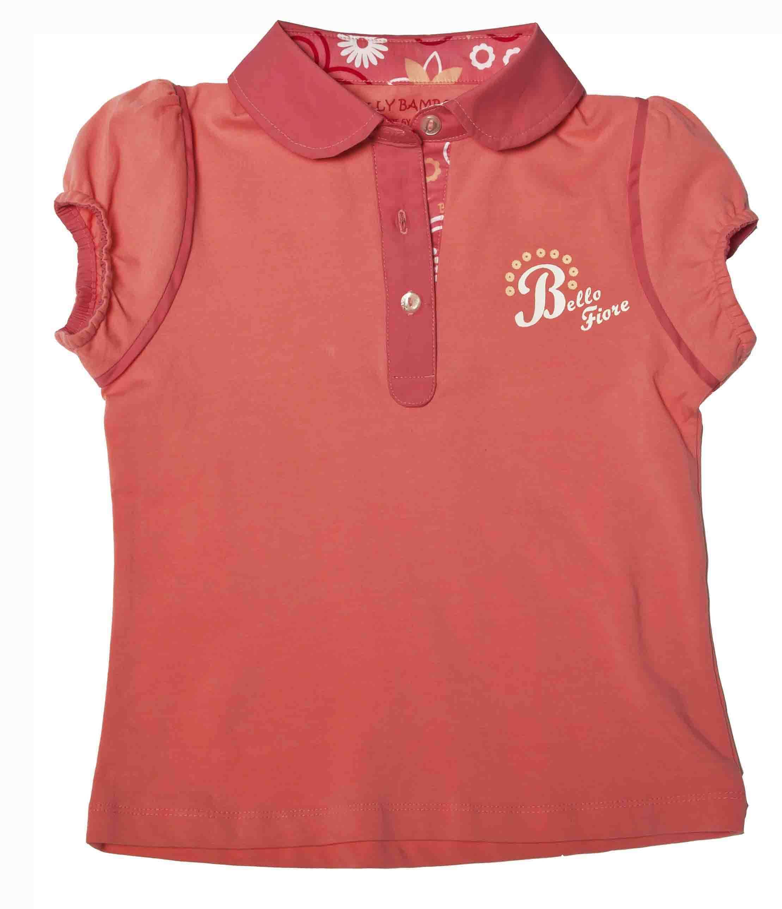 | 104 | 5 | 320.00р. | 120р. |  | >50 | 0.00
Артикул: | 032a02 |  | 110
персик |  |  | 116
Состав ткани |  |  | 122
Трикотаж; 92%Хлопок; 8%Эластан |  |  | 128
Приталенного силуэта, круглым воротничком,рукавом фонарик,отстрочка контрастной тесьмой

Футболка-Поло |  | 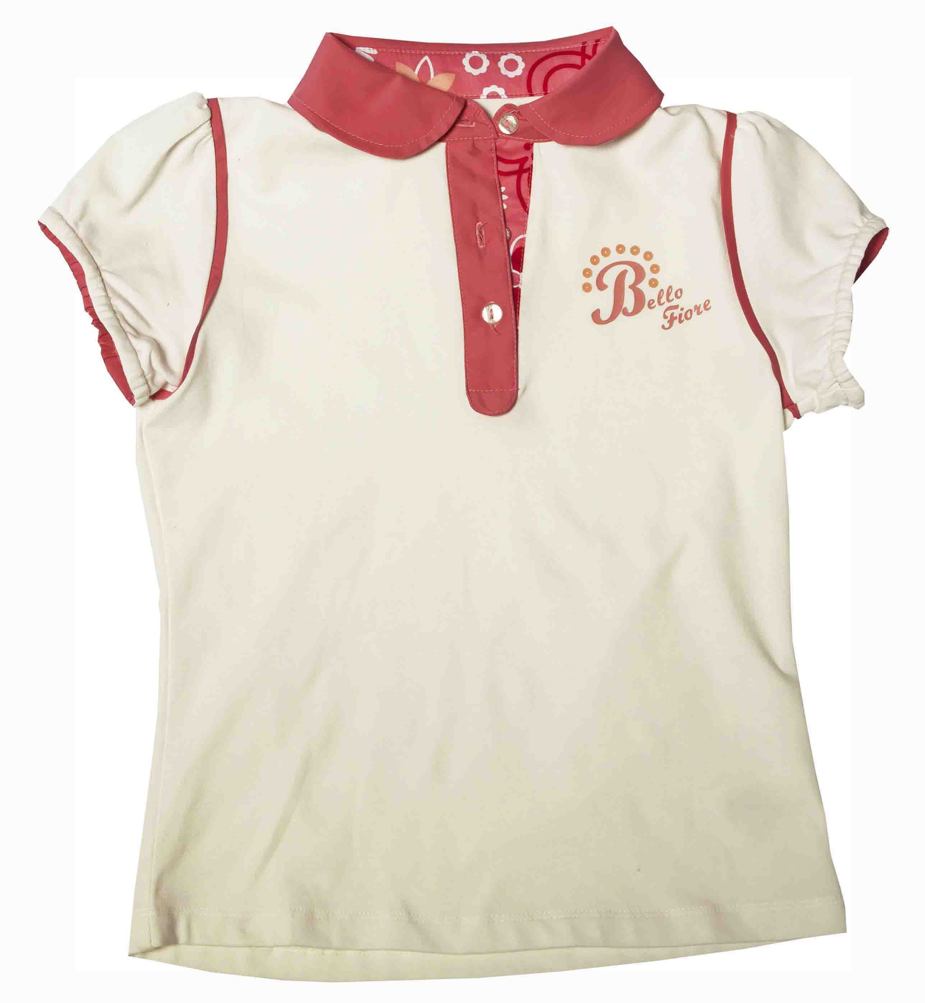 | 104 | 5 | 320.00р. | 120р. |  | >50 | 0.00
Артикул: | 032a02 |  | 110
молочный/персик |  |  | 116
Состав ткани |  |  | 122
Трикотаж; 92%Хлопок; 8%Эластан |  |  | 128
Приталенного силуэта, круглым воротничком,рукавом фонарик,отстрочка контрастной тесьмой

Толстовка |  |  | 104 | 5 | 420.00р. | 300р. |  | >30 | 0.00
Артикул: | 062a02 |  | 110
персик |  |  | 116
Состав ткани |  |  | 122
Футер; 100% Хлопок. |  |  | 128
Удлинённая толстовка с капюшоном. Рукав реглан,карман "кенгуру".Рукава и низ на широкой резинке, капюшон на подкладке в тон аппликации на кармане.

Майка |  |  | 104 | 5 | 270.00р. | 100р. |  | >50 | 0.00
Артикул: | 012a02 |  | 110
персик/серый |  |  | 116
Состав ткани |  |  | 122
Трикотаж; 92%Хлопок; 8%Эластан |  |  | 128
Приталенного силуэта, с круглым вырезом горловины. Полочка украшена крупной вышивкой в сочетании с принтом.

Толстовка |  |  | 104 | 5 | 420.00р. | 300р. |  | >30 | 0.00
Артикул: | 062a02 |  | 110
серый |  |  | 116
Состав ткани |  |  | 122
Футер; 100% Хлопок. |  |  | 128
Удлинённая толстовка с капюшоном. Рукав реглан,карман "кенгуру".Рукава и низ на широкой резинке, капюшон на подкладке в тон аппликации на кармане.

Майка |  |  | 104 | 5 | 270.00р. | 100р. |  | >50 | 0.00
Артикул: | 012a02 |  | 110
лаваанда/молочный |  |  | 116
Состав ткани |  |  | 122
Трикотаж; 92%Хлопок; 8%Эластан |  |  | 128
Приталенного силуэта, с круглым вырезом горловины. Полочка украшена крупной вышивкой в сочетании с принтом.

 |  |  |  |  |  | ИТОГО | 0 | 0 | 0.00

